FICHA PROYECTO DA 8
PRTSEN 2025-2031
PRT-ESTADO-NNN
PRT-DELTAAMACURO-8
ESTADO | MUNICIPIO | DIRECCION |  | SITUACION ACTUAL DEL PROYECTO | FASE DEL PROYECTO | TIPO DE INSTALACIÓN | NOMBRE DE LA INSTALACIÓN | NIVEL DE TENSIÓN | UNIDAD DE MEDIDA ( MVA, MW, km) | CAPACIDAD KM o MVAR
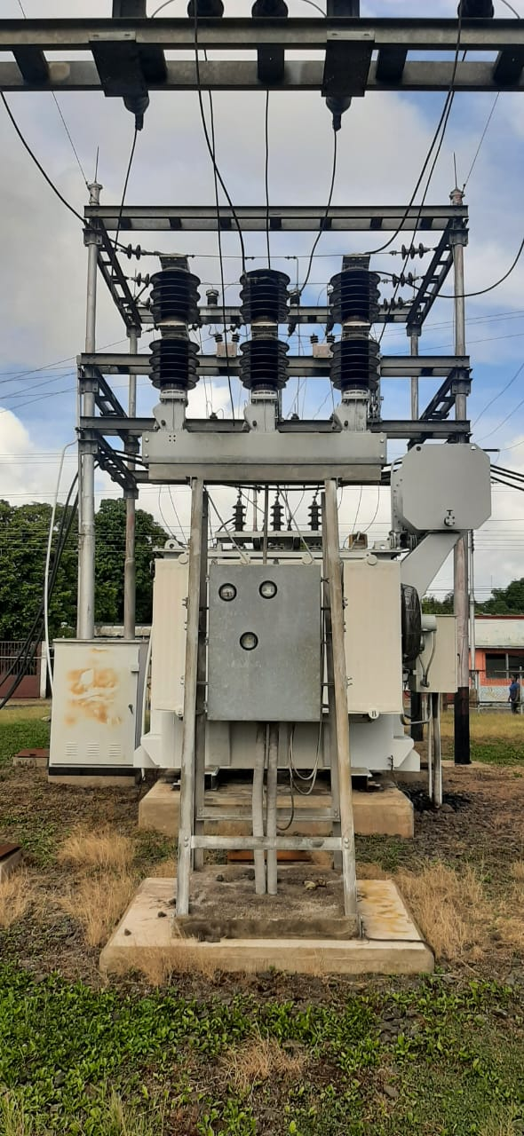
DELTA AMACURO | TUCUPITA | CALLE LA PLANTA, URB LEONARDO RUIZ PINEDA MUNICIPIO TUCUPITA |  | EN PLANIFICACION | POR EJECUTAR | SUBESTACIÓN | MANAMO II | 34.5 | KM | 10
NOMBRE DEL PROYECTO |  |  |  | FOTOGRAFIA
ADECUACION DE LA SUBESTACION MANAMO II 34,5 KV MUNICIPIO TUCUPITA
DESCRIPCION DEL PROYECTO
CAMBIO DE INTERRUPTOR EN 34,5 KV Y BANCO DE BATERIAS
ALCANCE DEL PROYECTO
CAMBIO DE INTERRUPTOR Y BATERIA EN LA S/E MANAMO II
IMPACTO PARA EL SEN
RECUPERACION OPERATIVAS DE LAS SUBESTACIONES
NÙMERO DE FAMILIAS BENEFICIADAS

PERIODO DE EJECUCIÓN | LAPSO DE EJECUCION (EN MESES) | INICIO | FIN
 | 1 | 2026-03-03 | 2026-04-03
MONTO DE INVERSION ($) | 9,246.58 | FUENTE DE FINANCIAMIENTO |  | 2025 | 2026 | 2027 | 2028 | 2029 | 2030 | 2031
 |  |  |  |  | X
OBSERVACIONES

FICHA PROYECTO DA 7
PRTSEN 2025-2031
PRT-ESTADO-NNN
PRT-DELTAAMACURO-7
ESTADO | MUNICIPIO | DIRECCION |  | SITUACION ACTUAL DEL PROYECTO | FASE DEL PROYECTO | TIPO DE INSTALACIÓN | NOMBRE DE LA INSTALACIÓN | NIVEL DE TENSIÓN | UNIDAD DE MEDIDA ( MVA, MW, km) | CAPACIDAD KM o MVAR
DELTA AMACURO | TUCUPITA | CALLE LA PLANTA, URB LEONARDO RUIZ PINEDA MUNICIPIO TUCUPITA |  | EN PLANIFICACION | POR EJECUTAR | SUBESTACIÓN | MANAMO I | 34.5 | KM | 15
NOMBRE DEL PROYECTO |  |  |  | FOTOGRAFIA
ADECUACION DE LA SUBESTACION MANAMO I 34,5 KV MUNICIPIO TUCUPITA |  |  |  | 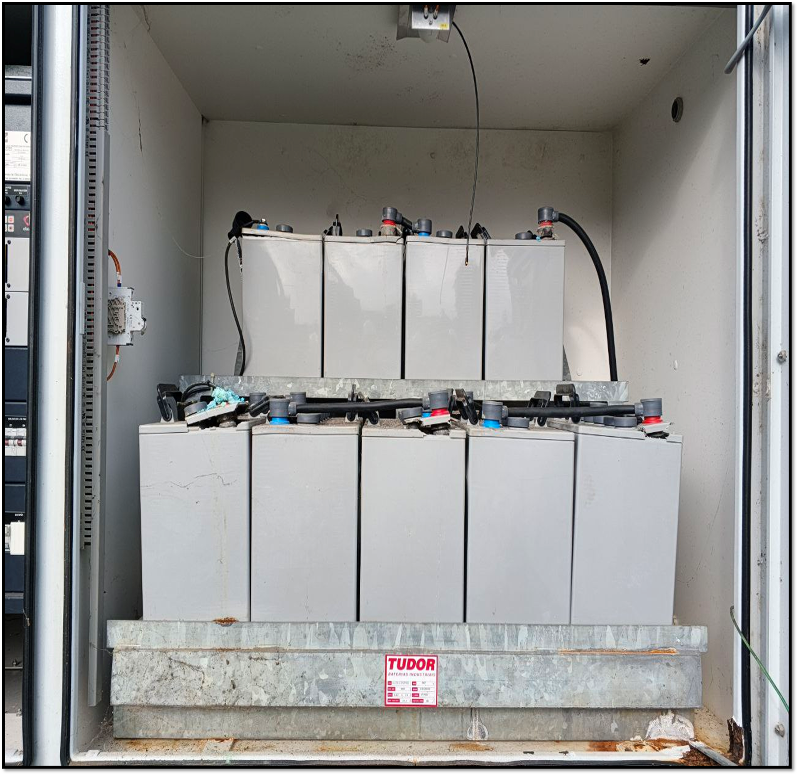
DESCRIPCION DEL PROYECTO
SUSTITUCION DE PANEL DE CONTROL DE APERTURA Y CIERRE TABLERODECONTROLYMEDICIÓN Y CAMBIO DE BATERIA
ALCANCE DEL PROYECTO
SUSTITUCION DE PANEL DE CONTROL Y BATERIAS
IMPACTO PARA EL SEN
RECUPERACION OPERATIVAS DE LAS SUBESTACIONES
NÙMERO DE FAMILIAS BENEFICIADAS

PERIODO DE EJECUCIÓN | LAPSO DE EJECUCION (EN MESES) | INICIO | FIN
 | 1 | 2028-03-03 | 2028-04-03
MONTO DE INVERSION ($) | 9,246.58 | FUENTE DE FINANCIAMIENTO |  | 2025 | 2026 | 2027 | 2028 | 2029 | 2030 | 2031
 |  |  |  |  |  |  | X
OBSERVACIONES

FICHA PROYECTO DA 6
PRTSEN 2025-2031
PRT-ESTADO-NNN
PRT-DELTAAMACURO-6
ESTADO | MUNICIPIO | DIRECCION |  | SITUACION ACTUAL DEL PROYECTO | FASE DEL PROYECTO | TIPO DE INSTALACIÓN | NOMBRE DE LA INSTALACIÓN | NIVEL DE TENSIÓN | UNIDAD DE MEDIDA ( MVA, MW, km) | CAPACIDAD KM o MVAR
DELTA AMACURO | TUCUPITA | CARRETRA NACIONAL SECTOR EL CIERRE FRENTE A LA VIRGEN DEL VALLE MUNICIPIO TUCUPITA |  | EN PLANIFICACION | POR EJECUTAR | SUBESTACIÓN | VOLCAN | 34.5 | KM | 10
NOMBRE DEL PROYECTO |  |  |  | FOTOGRAFIA
ADECUACION DE LA SUBESTACION VOLCAN 34,5 KV MUNICIPIO TUCUPITA |  |  |  | 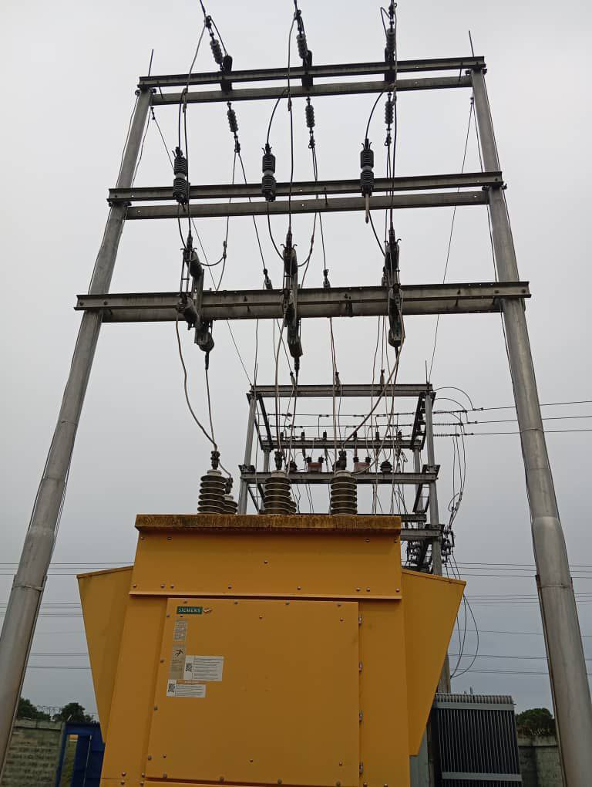
DESCRIPCION DEL PROYECTO
SUSTITUCION DE INTERRUPTOR EN 34,5 KV Y CORTACORRIENTE EN 13,8 KV,
ALCANCE DEL PROYECTO
CAMBIO DE INTERRUPTOR Y CORTACORRIENTE
IMPACTO PARA EL SEN
RECUPERACION OPERATIVAS DE LAS SUBESTACIONES
NÙMERO DE FAMILIAS BENEFICIADAS

PERIODO DE EJECUCIÓN | LAPSO DE EJECUCION (EN MESES) | INICIO | FIN
 | 1 | 2025-03-03 | 2025-04-03
MONTO DE INVERSION ($) | 46,507.87 | FUENTE DE FINANCIAMIENTO |  | 2025 | 2026 | 2027 | 2028 | 2029 | 2030 | 2031
 |  |  |  | X
OBSERVACIONES

FICHA PROYECTO DA 5
PRTSEN 2025-2031
PRT-ESTADO-NNN
PRT-DELTAAMACURO-5
ESTADO | MUNICIPIO | DIRECCION |  | SITUACION ACTUAL DEL PROYECTO | FASE DEL PROYECTO | TIPO DE INSTALACIÓN | NOMBRE DE LA INSTALACIÓN | NIVEL DE TENSIÓN | UNIDAD DE MEDIDA ( MVA, MW, km) | CAPACIDAD KM o MVAR
DELTA AMACURO | TUCUPITA | ESTADO DELTA AMACURO REDES DE MEDIA TENSION |  | EN PLANIFICACION | POR EJECUTAR | CIRCUITO | 8 CIRCUITOS DE DISTRIBUCION | 13.8 | KM | 223.18
NOMBRE DEL PROYECTO |  |  |  | FOTOGRAFIA
INSTALACION DE COMPENSACION REACTIVA EN REDES DE DISTRIBUCION |  |  |  | 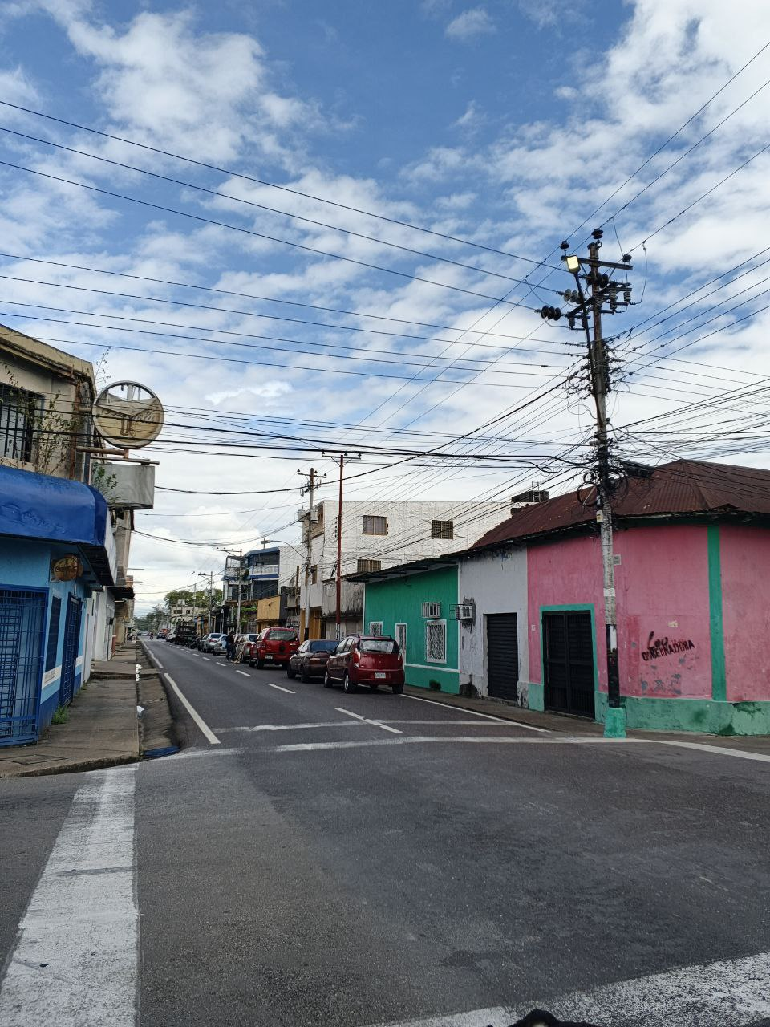
DESCRIPCION DEL PROYECTO
INSTALACION DE BANCO DE CONDENSADORES EN REDES DE DISTRIBUCION EN MEDIA TENSION
ALCANCE DEL PROYECTO
INSTALACION DE 14 BANCOS DE CONDENSADORES DE 300 KVAR
IMPACTO PARA EL SEN
ESTA ACCION PERMITE MEJORAR LAS CONDICIONES OPERATIVAS DEL CIRCUITO
NÙMERO DE FAMILIAS BENEFICIADAS

PERIODO DE EJECUCIÓN | LAPSO DE EJECUCION (EN MESES) | INICIO | FIN
 | 6 | 2027-03-03 | 2027-04-03
MONTO DE INVERSION ($) | 104,966.40 | FUENTE DE FINANCIAMIENTO |  | 2025 | 2026 | 2027 | 2028 | 2029 | 2030 | 2031
 |  |  |  |  |  | X
OBSERVACIONES

FICHA PROYECTO DA 4
PRTSEN 2025-2031
PRT-ESTADO-NNN
PRT-DELTAAMACURO-4
ESTADO | MUNICIPIO | DIRECCION |  | SITUACION ACTUAL DEL PROYECTO | FASE DEL PROYECTO | TIPO DE INSTALACIÓN | NOMBRE DE LA INSTALACIÓN | NIVEL DE TENSIÓN | UNIDAD DE MEDIDA ( MVA, MW, km) | CAPACIDAD KM o MVAR
DELTA AMACURO | TUCUPITA | PARROQUIA SAN JOSE |  | EN PLANIFICACION | POR EJECUTAR | CIRCUITO | CENTRO | 13.8 | KM | 21.51
NOMBRE DEL PROYECTO |  |  |  | FOTOGRAFIA
REHABILITACION DEL CIRCUITO D-305 CENTRO 13.8 KV DE LA SUBESTACION TUCUPITA |  |  |  | 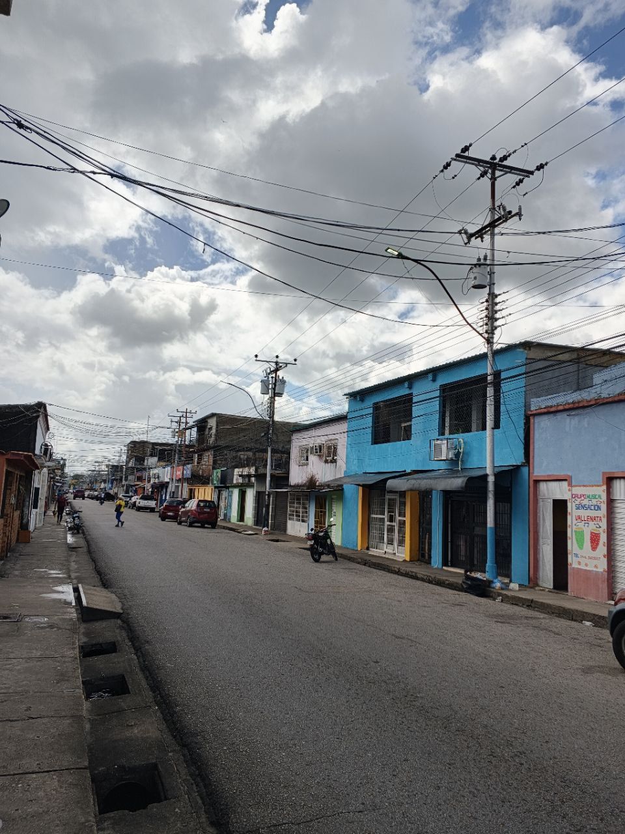
DESCRIPCION DEL PROYECTO
REEMPLAZO DE SECCIONADORES Y CORTACORRIENTES
ALCANCE DEL PROYECTO
REEMPLAZO DE SECCIONADORES Y CORTACORRIENTES
IMPACTO PARA EL SEN
ESTA ACCION PERMITE MEJORAR LAS CONDICIONES OPERATIVAS DEL CIRCUITO
NÙMERO DE FAMILIAS BENEFICIADAS

PERIODO DE EJECUCIÓN | LAPSO DE EJECUCION (EN MESES) | INICIO | FIN
 | 1 | 2026-03-03 | 2026-04-03
MONTO DE INVERSION ($) | 33,832.00 | FUENTE DE FINANCIAMIENTO |  | 2025 | 2026 | 2027 | 2028 | 2029 | 2030 | 2031
 |  |  |  |  | X
OBSERVACIONES

FICHA PROYECTO DA 3
PRTSEN 2025-2031
PRT-ESTADO-NNN
PRT-DELTAAMACURO-3
ESTADO | MUNICIPIO | DIRECCION |  | SITUACION ACTUAL DEL PROYECTO | FASE DEL PROYECTO | TIPO DE INSTALACIÓN | NOMBRE DE LA INSTALACIÓN | NIVEL DE TENSIÓN | UNIDAD DE MEDIDA ( MVA, MW, km) | CAPACIDAD KM o MVAR
DELTA AMACURO | TUCUPITA | PARROQUIA JUAN MILLAN |  | EN PLANIFICACION | POR EJECUTAR | CIRCUITO | GUARATARO | 13.8 | KM | 143.79
NOMBRE DEL PROYECTO |  |  |  | FOTOGRAFIA
REHABILITACION DEL CIRCUITO D-105 GUARATARO 13.8 KV DE LA SUBESTACION VOLCAN |  |  |  | 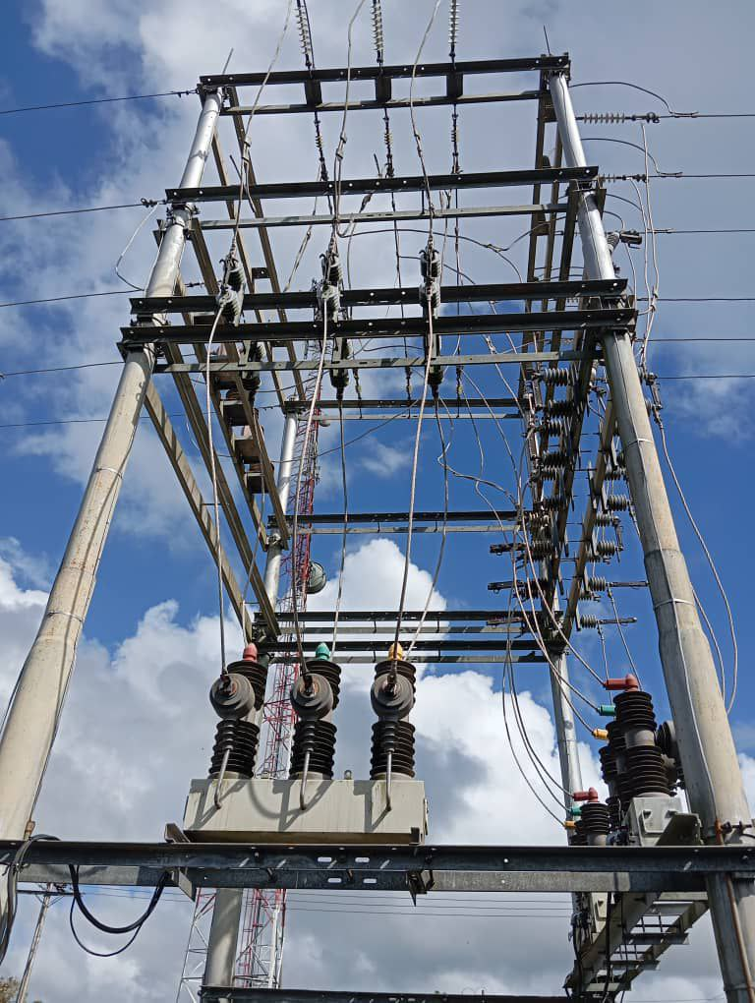
DESCRIPCION DEL PROYECTO
REEMPLAZO DE SECCIONADORES Y CORTACORRIENTES
ALCANCE DEL PROYECTO
REEMPLAZO DE SECCIONADORES Y CORTACORRIENTES
IMPACTO PARA EL SEN
ESTA ACCION PERMITE MEJORAR LAS CONDICIONES OPERATIVAS DEL CIRCUITO
NÙMERO DE FAMILIAS BENEFICIADAS

PERIODO DE EJECUCIÓN | LAPSO DE EJECUCION (EN MESES) | INICIO | FIN
 | 1 | 2026-03-03 | 2026-04-03
MONTO DE INVERSION ($) | 16,568.89 | FUENTE DE FINANCIAMIENTO |  | 2025 | 2026 | 2027 | 2028 | 2029 | 2030 | 2031
 |  |  |  |  | X
OBSERVACIONES

FICHA PROYECTO DA 2
PRTSEN 2025-2031
PRT-ESTADO-NNN
PRT-DELTAAMACURO-2
ESTADO | MUNICIPIO | DIRECCION |  | SITUACION ACTUAL DEL PROYECTO | FASE DEL PROYECTO | TIPO DE INSTALACIÓN | NOMBRE DE LA INSTALACIÓN | NIVEL DE TENSIÓN | UNIDAD DE MEDIDA ( MVA, MW, km) | CAPACIDAD KM o MVAR
DELTA AMACURO | TUCUPITA | PARROQUIA LEONARDO RUIZ PINEDA |  | EN PLANIFICACION | POR EJECUTAR | CIRCUITO | LOS FUNDADORES | 13.8 | KM | 15.58
NOMBRE DEL PROYECTO |  |  |  | FOTOGRAFIA
REHABILITACION DEL CIRCUITO D-1005 LOS FUNDADORES 13.8 KV DE LA SUBESTACION TUCUPITA |  |  |  | 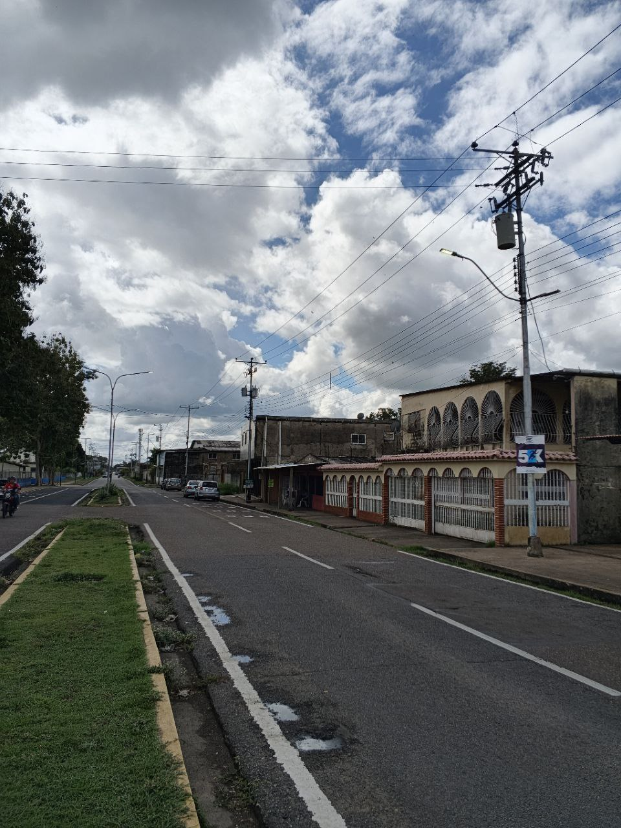
DESCRIPCION DEL PROYECTO
REEMPLAZO DE SECCIONADORES Y CORTACORRIENTES
ALCANCE DEL PROYECTO
REEMPLAZO DE SECCIONADORES Y CORTACORRIENTES
IMPACTO PARA EL SEN
ESTA ACCION PERMITE MEJORAR LAS CONDICIONES OPERATIVAS DEL CIRCUITO
NÙMERO DE FAMILIAS BENEFICIADAS

PERIODO DE EJECUCIÓN | LAPSO DE EJECUCION (EN MESES) | INICIO | FIN
 | 1 | 2026-03-03 | 2026-04-03
MONTO DE INVERSION ($) | 25,580.25 | FUENTE DE FINANCIAMIENTO |  | 2025 | 2026 | 2027 | 2028 | 2029 | 2030 | 2031
 |  |  |  |  | X
OBSERVACIONES

FICHA PROYECTO DA 1
PRTSEN 2025-2031
PRT-ESTADO-NNN
PRT-DELTAAMACURO-1
ESTADO | MUNICIPIO | DIRECCION |  | SITUACION ACTUAL DEL PROYECTO | FASE DEL PROYECTO | TIPO DE INSTALACIÓN | NOMBRE DE LA INSTALACIÓN | NIVEL DE TENSIÓN | UNIDAD DE MEDIDA ( MVA, MW, km) | CAPACIDAD KM o MVAR
DELTA AMACURO | TUCUPITA | SUBESTACION TUCUPITA, TRONCAL 15 |  | EN PLANIFICACION | POR EJECUTAR | CIRCUITO | SAN RAFAEL | 13.8 | KM | 48
NOMBRE DEL PROYECTO |  |  |  | FOTOGRAFIA
REHABILITACION DEL CIRCUITO D-105 SAN RAFAEL 13.8 KV DE LA SUBESTACION TUCUPITA |  |  |  | 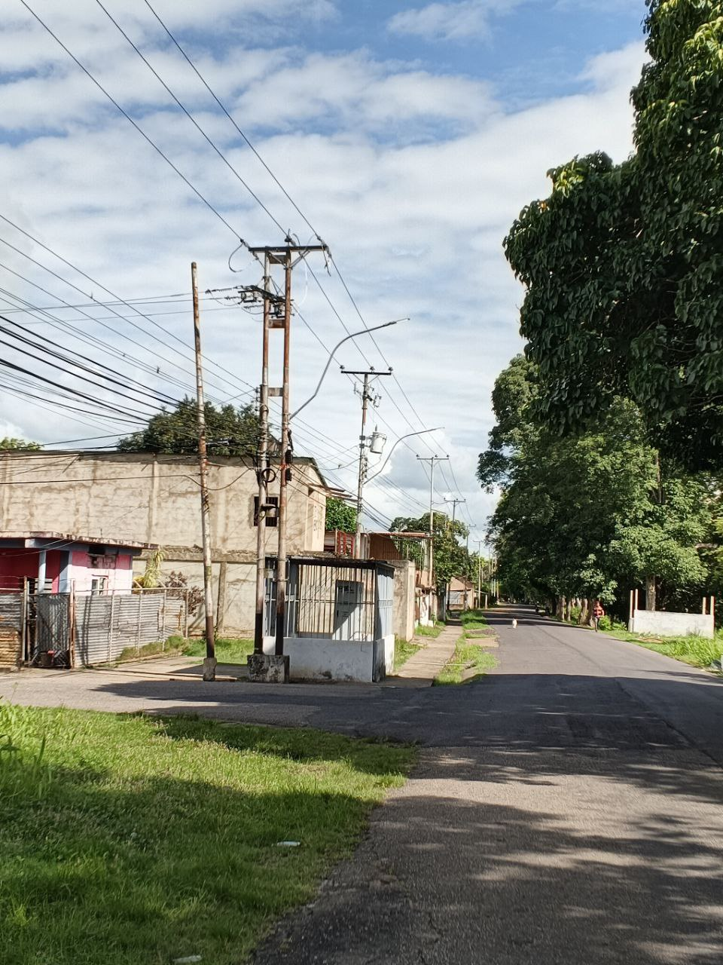
DESCRIPCION DEL PROYECTO
REEMPLAZO DE SECCIONADORES Y CABLE DE POTENCIA
ALCANCE DEL PROYECTO
REEMPLAZO DE SECCIONADORES Y CABLE DE POTENCIA
IMPACTO PARA EL SEN
ESTA ACCION PERMITE MEJORAR LAS CONDICIONES OPERATIVAS DEL CIRCUITO
NÙMERO DE FAMILIAS BENEFICIADAS

PERIODO DE EJECUCIÓN | LAPSO DE EJECUCION (EN MESES) | INICIO | FIN
 | 1 | 2026-03-03 | 2026-04-03
MONTO DE INVERSION ($) | 9,832.00 | FUENTE DE FINANCIAMIENTO |  | 2025 | 2026 | 2027 | 2028 | 2029 | 2030 | 2031
 |  |  |  |  | X
OBSERVACIONES

SEGMENTO RECUPERAC
EQUIPOS INDISPONIBLES REGIÓN GUAYANA
 | CANTIDAD
AIRE ACONDICIONADO | 2
ALUMBRADO EXTERNO | 1
BANCO DE CAPACITORES | 1
BATERIA DEL RECONECTADOR | 4
BATERÍAS | 23
CERCA PERIMETRAL | 4
CONDUCTOR DE CONTROL | 1
CORTACORRIENTE MONOP 13.8KV | 2
CORTACORRIENTE MONOP 34.5KV | 1
FUERA DE SERVICIO NO RECUPERABLE | 1
TX DE POTENCIA FUERA DE SERVICIO NO RECUPERABLE | 4
TX DE POTENCIA FUERA DE SERVICIO RECUPERABLE | 3
TX DE POTENCIA SOBRE CARGA MAS 100% | 3
INTERRUPTOR 13,8 kV | 13
INTERRUPTOR 34,5 Kv | 18
PARARRAYOS DE 13,8 kV | 11
PARARRAYOS DE 34,5 kV | 17
PLANTA DE EMERGENCIA | 2
RECONECTADOR 13,8 KV | 29
RECONECTADOR 34,5 KV | 9
RECTIFICADORES | 19
REGULADORES DE TENSION | 1
SECCIONADORES DE 13,8 KV | 3
TELEMANDOS | 1
CONDICIÓN OPERATIVA DE SUBESTACIONES REGIÓN GUAYANA
 | CANTIDAD
OPERATIVA | 34
INDISPONIBLES A CONSECUENCIA | 1
DESMANTELADA | 3
AMAZONAS |  | 2 | 3 |  |  | 6 | 7 | 8 | 9 | 10 | 11

PLAN DE RECUPERACIÓN Y TRANSFORMACIÓN DEL SISTEMANA ELECTRICO NACIONAL
DISTRIBUCIÓN
MATRIZ DE REQUERIMIENTOS - SEGMENTOS
 |  |  |  |  |  |  |  |  |  |  |  |  |  | AISLADORESSOPORTE | 826 | 11,644.66
 |  |  |  |  |  |  |  |  |  |  |  |  |  | BANCO_DE_BATERIAS | 6 | 28,195.20
 |  |  |  |  |  |  |  |  |  |  |  |  |  | BANCODECAPACITORES | 96 | 181,680.00
SEGMENTOS DE RECUPERACIÓN
 |  |  |  |  |  |  |  |  |  |  |  |  |  | CONDUCTOR | 7327 | 19,432.11
 |  |  |  |  |  |  |  |  |  |  |  |  |  | CONECTOR | 4220 | 64,265.40
 |  |  |  |  |  |  |  |  |  |  |  |  |  | CORTACORRIENTE | 377 | 30,457.76
Responsable : | GERENCIA GENERAL DE DISTRIBUCION | SUBESTACIONES |  | CIRCUITOS AEREOS Y SUBTERRANEOS |  | TRANSFORMADORES DE POTENCIA |  | COMPENSACIÓN REACTIVA EN LA RED |  | PROTECCIONES SUPERVISIÓN, CONTROL Y MEDICIÓN REMOTA |  | INVERSIONES |  | INTERRUPTOR | 359 | 17,202,522.00
Fecha : |  |  |  |  |  |  |  |  |  |  |  |  |  | PARARRAYO | 1003 | 142,151.22
 |  |  |  |  |  |  |  |  |  |  |  |  |  | RECONECTADOR | 676 | 6,228,717.75
ENTIDAD FEDERAL | AMAZONAS | CANTIDAD | INVERSIÓN | CANTIDAD | INVERSIÓN | CANTIDAD | INVERSIÓN | CANTIDAD | INVERSIÓN | CANTIDAD | INVERSIÓN | INVERSIONES |  | REGULADOR | 45 | 792,413.49
 |  | (No SE) | (MM$) | (No CIRCUITO) | (MM$) | (No TRX) | (MM$) | (No PROYECTO) | (MM$) | (No SE ) | (MM$) | (MM$) |  | SECCIONADOR | 1709 | 2,469,120.00
 |  |  |  |  |  |  |  |  |  |  |  |  |  | SERVICIOSAUXILIARES | 1114 | 1,463,161.78
RESTRICCIONES OPERATIVAS DE DISTRIBUCIÓN CED |  | 0 | 0.00 | 5 | 0.65 | 0 | 0.00 | 0 | 0.00 | 2 | 0.09 | 0.74 |  | SISTEMADEPUESTAATIERRA | 3997 | 188,129.33
 |  |  |  |  |  |  |  |  |  |  |  |  |  | Total general | 21755 | 28,821,890.70

PROBLEMÁTICA EN DISTRIBUCIÓN A NIVEL NACIONAL |  | 0 | 0.00 | 1 | 0.01 | 1 | 0.13 | 1 | 0.22 | 0 | 0.00 | 0.36

EQUIPOS TRANSFORMADORES DE DE DISTRIBUCIÓN |  | TRANSFORMADORES DE DISTRIBUCION DE 15, 25, 37.5, 50, 75, 100 KVA PARA LA ATENCION DEL 1X10 A RAZON DE 110 TRANSFORMADORES POR AÑOS |  |  |  |  |  |  |  |  |  | 1.38

 |  |  |  |  |  |  |  |  |  |  |  |  | 110

EQUIPOS (INTERRUPTORES SECCIONADORES) |  | BANCO DE BATERIAS, INTERRUPTORES, RECONECTADORES, REGULADORES, SECCIONADORES, SERVICIOS AUXILIARES, SISTEMA DE PUESTA A TIERRA |  |  |  |  |  |  |  |  |  | 0.01

MATERIALES DE ALTA ROTACIÓN |  | AISLADORES POLIMÉRICOS Y DE PORCELANAS, TEIPES DE GOMA Y PLÁSTICO, PORTAFUSIBLES CON FUSIBLES, CONECTORES BIMETÁLICOS, COPAS TERMINALES, CONECTORES KS, CONECTORES TIPO AMPAC DE DIFERENTES CALIBRES, PLETINAS Y CRUCETAS, ABRAZADERAS, GRILLETES, PALILLOS, CABLES Y CONDUCTORES, CONEXIONES PREMOLDEADAS Y ACCESORIOS, CORTACORRIENTE Y/O SECCIONADOR, DESCARGADOR, POSTES. |  |  |  |  |  |  |  |  |  | 0.99

 |  |  |  |  |  |  |  |  | CANTIDAD DE PROYECTOS |  |  | 10

 |  |  |  |  |  |  |  |  | TOTAL (MM$) |  |  | 3.46

ANZOATEGUI |  | 2 | 3 |  |  | 6 | 7 | 8 | 9 | 10 | 11

PLAN DE RECUPERACIÓN Y TRANSFORMACIÓN DEL SISTEMANA ELECTRICO NACIONAL
DISTRIBUCIÓN
MATRIZ DE REQUERIMIENTOS - SEGMENTOS

SEGMENTOS DE RECUPERACIÓN

Responsable : | GERENCIA GENERAL DE DISTRIBUCION | SUBESTACIONES |  | CIRCUITOS AEREOS Y SUBTERRANEOS |  | TRANSFORMADORES DE POTENCIA |  | COMPENSACIÓN REACTIVA EN LA RED |  | PROTECCIONES SUPERVISIÓN, CONTROL Y MEDICIÓN REMOTA |  | INVERSIONES
Fecha :

ENTIDAD FEDERAL | ANZOATEGUI | CANTIDAD | INVERSIÓN | CANTIDAD | INVERSIÓN | CANTIDAD | INVERSIÓN | CANTIDAD | INVERSIÓN | CANTIDAD | INVERSIÓN | INVERSIONES
 |  | (No SE) | (MM$) | (No CIRCUITO) | (MM$) | (No TRX) | (MM$) | (No PROYECTO) | (MM$) | (No SE ) | (MM$) | (MM$)

RESTRICCIONES OPERATIVAS DE DISTRIBUCIÓN CED |  | 2 | 0.07 | 6 | 0.76 | 0 | 0.00 | 0 | 0.00 | 2 | 3.26 | 4.09

PROBLEMÁTICA EN DISTRIBUCIÓN A NIVEL NACIONAL |  | 2 | 1.22 | 8 | 1.69 | 2 | 0.84 | 1 | 0.80 | 0 | 0.00 | 4.54

EQUIPOS TRANSFORMADORES DE DE DISTRIBUCIÓN |  | TRANSFORMADORES DE DISTRIBUCION DE 15, 25, 37.5, 50, 75, 100, 167 KVA PARA LA ATENCION DEL 1X10 A RAZON DE 699 TRANSFORMADORES POR AÑOS |  |  |  |  |  |  |  |  |  | 8.74

EQUIPOS (INTERRUPTORES SECCIONADORES) |  | BANCO DE BATERIAS, INTERRUPTORES, RECONECTADORES, REGULADORES, SECCIONADORES, SERVICIOS AUXILIARES, SISTEMA DE PUESTA A TIERRA |  |  |  |  |  |  |  |  |  | 5.17

MATERIALES DE ALTA ROTACIÓN |  | AISLADORES POLIMÉRICOS Y DE PORCELANAS, TEIPES DE GOMA Y PLÁSTICO, PORTAFUSIBLES CON FUSIBLES, CONECTORES BIMETÁLICOS, COPAS TERMINALES, CONECTORES KS, CONECTORES TIPO AMPAC DE DIFERENTES CALIBRES, PLETINAS Y CRUCETAS, ABRAZADERAS, GRILLETES, PALILLOS, CABLES Y CONDUCTORES, CONEXIONES PREMOLDEADAS Y ACCESORIOS, CORTACORRIENTE Y/O SECCIONADOR, DESCARGADOR, POSTES. |  |  |  |  |  |  |  |  |  | 5.32

 |  |  |  |  |  |  |  |  | CANTIDAD DE PROYECTOS |  |  | 23

 |  |  |  |  |  |  |  |  | TOTAL (MM$) |  |  | 27.86

APURE |  | 2 | 3 |  |  | 6 | 7 | 8 | 9 | 10 | 11

PLAN DE RECUPERACIÓN Y TRANSFORMACIÓN DEL SISTEMANA ELECTRICO NACIONAL
DISTRIBUCIÓN
MATRIZ DE REQUERIMIENTOS - SEGMENTOS

SEGMENTOS DE RECUPERACIÓN

Responsable : | GERENCIA GENERAL DE DISTRIBUCION | SUBESTACIONES |  | CIRCUITOS AEREOS Y SUBTERRANEOS |  | TRANSFORMADORES DE POTENCIA |  | COMPENSACIÓN REACTIVA EN LA RED |  | PROTECCIONES SUPERVISIÓN, CONTROL Y MEDICIÓN REMOTA |  | INVERSIONES
Fecha :

ENTIDAD FEDERAL | APURE | CANTIDAD | INVERSIÓN | CANTIDAD | INVERSIÓN | CANTIDAD | INVERSIÓN | CANTIDAD | INVERSIÓN | CANTIDAD | INVERSIÓN | INVERSIONES
 |  | (No SE) | (MM$) | (No CIRCUITO) | (MM$) | (No TRX) | (MM$) | (No PROYECTO) | (MM$) | (No SE ) | (MM$) | (MM$)

RESTRICCIONES OPERATIVAS DE DISTRIBUCIÓN CED |  | 18 | 2.95 | 14 | 6.95 | 0 | 0.00 | 0 | 0.00 | 2 | 1.30 | 11.20

PROBLEMÁTICA EN DISTRIBUCIÓN A NIVEL NACIONAL |  | 1 | 0.63 | 0 | 0.00 | 4 | 1.26 | 1 | 0.01 | 0 | 0.00 | 1.91

EQUIPOS TRANSFORMADORES DE DE DISTRIBUCIÓN |  | TRANSFORMADORES DE DISTRIBUCION DE 15, 25, 37.5, 50, 75, 100 KVA PARA LA ATENCION DEL 1X10 A RAZON DE 338 TRANSFORMADORES POR AÑOS |  |  |  |  |  |  |  |  |  | 4.23

EQUIPOS (INTERRUPTORES SECCIONADORES) |  | BANCO DE BATERIAS, INTERRUPTORES, RECONECTADORES, REGULADORES, SECCIONADORES, SERVICIOS AUXILIARES, SISTEMA DE PUESTA A TIERRA |  |  |  |  |  |  |  |  |  | 1.24

MATERIALES DE ALTA ROTACIÓN |  | AISLADORES POLIMÉRICOS Y DE PORCELANAS, TEIPES DE GOMA Y PLÁSTICO, PORTAFUSIBLES CON FUSIBLES, CONECTORES BIMETÁLICOS, COPAS TERMINALES, CONECTORES KS, CONECTORES TIPO AMPAC DE DIFERENTES CALIBRES, PLETINAS Y CRUCETAS, ABRAZADERAS, GRILLETES, PALILLOS, CABLES Y CONDUCTORES, CONEXIONES PREMOLDEADAS Y ACCESORIOS, CORTACORRIENTE Y/O SECCIONADOR, DESCARGADOR, POSTES. |  |  |  |  |  |  |  |  |  | 3.27

 |  |  |  |  |  |  |  |  | CANTIDAD DE PROYECTOS |  |  | 40

 |  |  |  |  |  |  |  |  | TOTAL (MM$) |  |  | 21.85

ARAGUA |  | 2 | 3 |  |  | 6 | 7 | 8 | 9 | 10 | 11

PLAN DE RECUPERACIÓN Y TRANSFORMACIÓN DEL SISTEMANA ELECTRICO NACIONAL
DISTRIBUCIÓN
MATRIZ DE REQUERIMIENTOS - SEGMENTOS

SEGMENTOS DE RECUPERACIÓN

Responsable : | GERENCIA GENERAL DE DISTRIBUCION | SUBESTACIONES |  | CIRCUITOS AEREOS Y SUBTERRANEOS |  | TRANSFORMADORES DE POTENCIA |  | COMPENSACIÓN REACTIVA EN LA RED |  | PROTECCIONES SUPERVISIÓN, CONTROL Y MEDICIÓN REMOTA |  | INVERSIONES
Fecha :

ENTIDAD FEDERAL | ARAGUA | CANTIDAD | INVERSIÓN | CANTIDAD | INVERSIÓN | CANTIDAD | INVERSIÓN | CANTIDAD | INVERSIÓN | CANTIDAD | INVERSIÓN | INVERSIONES
 |  | (No SE) | (MM$) | (No CIRCUITO) | (MM$) | (No TRX) | (MM$) | (No PROYECTO) | (MM$) | (No SE ) | (MM$) | (MM$)

RESTRICCIONES OPERATIVAS DE DISTRIBUCIÓN CED |  | 0 | 0.00 | 14 | 1.08 | 0 | 0.00 | 0 | 0.00 | 2 | 2.41 | 3.48

PROBLEMÁTICA EN DISTRIBUCIÓN A NIVEL NACIONAL |  | 1 | 0.09 | 30 | 3.58 | 0 | 0.00 | 1 | 1.46 | 0 | 0.00 | 5.13

EQUIPOS TRANSFORMADORES DE DE DISTRIBUCIÓN |  | TRANSFORMADORES DE DISTRIBUCION DE 15, 25, 37.5, 50, 75, 100, 167, 500 KVA PARA LA ATENCION DEL 1X10 A RAZON DE 630 TRANSFORMADORES POR AÑOS |  |  |  |  |  |  |  |  |  | 7.88

EQUIPOS (INTERRUPTORES SECCIONADORES) |  | BANCO DE BATERIAS, INTERRUPTORES, RECONECTADORES, REGULADORES, SECCIONADORES, SERVICIOS AUXILIARES, SISTEMA DE PUESTA A TIERRA |  |  |  |  |  |  |  |  |  | 0.28

MATERIALES DE ALTA ROTACIÓN |  | AISLADORES POLIMÉRICOS Y DE PORCELANAS, TEIPES DE GOMA Y PLÁSTICO, PORTAFUSIBLES CON FUSIBLES, CONECTORES BIMETÁLICOS, COPAS TERMINALES, CONECTORES KS, CONECTORES TIPO AMPAC DE DIFERENTES CALIBRES, PLETINAS Y CRUCETAS, ABRAZADERAS, GRILLETES, PALILLOS, CABLES Y CONDUCTORES, CONEXIONES PREMOLDEADAS Y ACCESORIOS, CORTACORRIENTE Y/O SECCIONADOR, DESCARGADOR, POSTES. |  |  |  |  |  |  |  |  |  | 4.39

 |  |  |  |  |  |  |  |  | CANTIDAD DE PROYECTOS |  |  | 48

 |  |  |  |  |  |  |  |  | TOTAL (MM$) |  |  | 21.16

BARINAS |  | 2 | 3 |  |  | 6 | 7 | 8 | 9 | 10 | 11

PLAN DE RECUPERACIÓN Y TRANSFORMACIÓN DEL SISTEMANA ELECTRICO NACIONAL
DISTRIBUCIÓN
MATRIZ DE REQUERIMIENTOS - SEGMENTOS

SEGMENTOS DE RECUPERACIÓN

Responsable : | GERENCIA GENERAL DE DISTRIBUCION | SUBESTACIONES |  | CIRCUITOS AEREOS Y SUBTERRANEOS |  | TRANSFORMADORES DE POTENCIA |  | COMPENSACIÓN REACTIVA EN LA RED |  | PROTECCIONES SUPERVISIÓN, CONTROL Y MEDICIÓN REMOTA |  | INVERSIONES
Fecha :

ENTIDAD FEDERAL | BARINAS | CANTIDAD | INVERSIÓN | CANTIDAD | INVERSIÓN | CANTIDAD | INVERSIÓN | CANTIDAD | INVERSIÓN | CANTIDAD | INVERSIÓN | INVERSIONES
 |  | (No SE) | (MM$) | (No CIRCUITO) | (MM$) | (No TRX) | (MM$) | (No PROYECTO) | (MM$) | (No SE ) | (MM$) | (MM$)

RESTRICCIONES OPERATIVAS DE DISTRIBUCIÓN CED |  | 4 | 1.05 | 8 | 1.78 | 0 | 0.00 | 0 | 0.00 | 2 | 1.43 | 4.26

PROBLEMÁTICA EN DISTRIBUCIÓN A NIVEL NACIONAL |  | 0 | 0.00 | 4 | 0.24 | 2 | 1.26 | 1 | 1.00 | 0 | 0.00 | 2.49

EQUIPOS TRANSFORMADORES DE DE DISTRIBUCIÓN |  | TRANSFORMADORES DE DISTRIBUCION DE 15, 25, 37.5, 50, 75, 100 KVA PARA LA ATENCION DEL 1X10 A RAZON DE 193 TRANSFORMADORES POR AÑOS |  |  |  |  |  |  |  |  |  | 2.41

EQUIPOS (INTERRUPTORES SECCIONADORES) |  | BANCO DE BATERIAS, INTERRUPTORES, RECONECTADORES, REGULADORES, SECCIONADORES, SERVICIOS AUXILIARES, SISTEMA DE PUESTA A TIERRA |  |  |  |  |  |  |  |  |  | 0.65

MATERIALES DE ALTA ROTACIÓN |  | AISLADORES POLIMÉRICOS Y DE PORCELANAS, TEIPES DE GOMA Y PLÁSTICO, PORTAFUSIBLES CON FUSIBLES, CONECTORES BIMETÁLICOS, COPAS TERMINALES, CONECTORES KS, CONECTORES TIPO AMPAC DE DIFERENTES CALIBRES, PLETINAS Y CRUCETAS, ABRAZADERAS, GRILLETES, PALILLOS, CABLES Y CONDUCTORES, CONEXIONES PREMOLDEADAS Y ACCESORIOS, CORTACORRIENTE Y/O SECCIONADOR, DESCARGADOR, POSTES. |  |  |  |  |  |  |  |  |  | 5.64

 |  |  |  |  |  |  |  |  | CANTIDAD DE PROYECTOS |  |  | 21

 |  |  |  |  |  |  |  |  | TOTAL (MM$) |  |  | 15.45

BOLIVAR |  | 2 | 3 |  |  | 6 | 7 | 8 | 9 | 10 | 11

PLAN DE RECUPERACIÓN Y TRANSFORMACIÓN DEL SISTEMANA ELECTRICO NACIONAL
DISTRIBUCIÓN
MATRIZ DE REQUERIMIENTOS - SEGMENTOS

SEGMENTOS DE RECUPERACIÓN

Responsable : | GERENCIA GENERAL DE DISTRIBUCION | SUBESTACIONES |  | CIRCUITOS AEREOS Y SUBTERRANEOS |  | TRANSFORMADORES DE POTENCIA |  | COMPENSACIÓN REACTIVA EN LA RED |  | PROTECCIONES SUPERVISIÓN, CONTROL Y MEDICIÓN REMOTA |  | INVERSIONES
Fecha :

ENTIDAD FEDERAL | BOLIVAR | CANTIDAD | INVERSIÓN | CANTIDAD | INVERSIÓN | CANTIDAD | INVERSIÓN | CANTIDAD | INVERSIÓN | CANTIDAD | INVERSIÓN | INVERSIONES
 |  | (No SE) | (MM$) | (No CIRCUITO) | (MM$) | (No TRX) | (MM$) | (No PROYECTO) | (MM$) | (No SE ) | (MM$) | (MM$)

RESTRICCIONES OPERATIVAS DE DISTRIBUCIÓN CED |  | 5 | 14.32 | 23 | 9.94 | 0 | 0.00 | 0 | 0.00 | 2 | 3.68 | 27.94

PROBLEMÁTICA EN DISTRIBUCIÓN A NIVEL NACIONAL |  | 0 | 0.00 | 2 | 5.42 | 9 | 5.38 | 1 | 2.78 | 0 | 0.00 | 13.57

EQUIPOS TRANSFORMADORES DE DE DISTRIBUCIÓN |  | TRANSFORMADORES DE DISTRIBUCION DE 15, 25, 37.5, 50, 75, 100, 167, 500 KVA PARA LA ATENCION DEL 1X10 A RAZON DE 1196 TRANSFORMADORES POR AÑOS |  |  |  |  |  |  |  |  |  | 14.95

EQUIPOS (INTERRUPTORES SECCIONADORES) |  | BANCO DE BATERIAS, INTERRUPTORES, RECONECTADORES, REGULADORES, SECCIONADORES, SERVICIOS AUXILIARES, SISTEMA DE PUESTA A TIERRA |  |  |  |  |  |  |  |  |  | 2.90

MATERIALES DE ALTA ROTACIÓN |  | AISLADORES POLIMÉRICOS Y DE PORCELANAS, TEIPES DE GOMA Y PLÁSTICO, PORTAFUSIBLES CON FUSIBLES, CONECTORES BIMETÁLICOS, COPAS TERMINALES, CONECTORES KS, CONECTORES TIPO AMPAC DE DIFERENTES CALIBRES, PLETINAS Y CRUCETAS, ABRAZADERAS, GRILLETES, PALILLOS, CABLES Y CONDUCTORES, CONEXIONES PREMOLDEADAS Y ACCESORIOS, CORTACORRIENTE Y/O SECCIONADOR, DESCARGADOR, POSTES. |  |  |  |  |  |  |  |  |  | 8.46

 |  |  |  |  |  |  |  |  | CANTIDAD DE PROYECTOS |  |  | 42

 |  |  |  |  |  |  |  |  | TOTAL (MM$) |  |  | 67.83

CARABOBO |  | 2 | 3 |  |  | 6 | 7 | 8 | 9 | 10 | 11

PLAN DE RECUPERACIÓN Y TRANSFORMACIÓN DEL SISTEMANA ELECTRICO NACIONAL
DISTRIBUCIÓN
MATRIZ DE REQUERIMIENTOS - SEGMENTOS

SEGMENTOS DE RECUPERACIÓN

Responsable : | GERENCIA GENERAL DE DISTRIBUCION | SUBESTACIONES |  | CIRCUITOS AEREOS Y SUBTERRANEOS |  | TRANSFORMADORES DE POTENCIA |  | COMPENSACIÓN REACTIVA EN LA RED |  | PROTECCIONES SUPERVISIÓN, CONTROL Y MEDICIÓN REMOTA |  | INVERSIONES
Fecha :

ENTIDAD FEDERAL | CARABOBO | CANTIDAD | INVERSIÓN | CANTIDAD | INVERSIÓN | CANTIDAD | INVERSIÓN | CANTIDAD | INVERSIÓN | CANTIDAD | INVERSIÓN | INVERSIONES
 |  | (No SE) | (MM$) | (No CIRCUITO) | (MM$) | (No TRX) | (MM$) | (No PROYECTO) | (MM$) | (No SE ) | (MM$) | (MM$)

RESTRICCIONES OPERATIVAS DE DISTRIBUCIÓN CED |  | 11 | 31.58 | 30 | 70.69 | 0 | 0.00 | 0 | 0.00 | 2 | 3.65 | 105.92

PROBLEMÁTICA EN DISTRIBUCIÓN A NIVEL NACIONAL |  | 3 | 5.55 | 11 | 18.23 | 16 | 7.27 | 1 | 1.37 | 0 | 0.00 | 32.42

EQUIPOS TRANSFORMADORES DE DE DISTRIBUCIÓN |  | TRANSFORMADORES DE DISTRIBUCION DE 15, 25, 37.5, 50, 75, 100, 167, 500 KVA PARA LA ATENCION DEL 1X10 A RAZON DE 619 TRANSFORMADORES POR AÑOS |  |  |  |  |  |  |  |  |  | 7.74

EQUIPOS (INTERRUPTORES SECCIONADORES) |  | BANCO DE BATERIAS, INTERRUPTORES, RECONECTADORES, REGULADORES, SECCIONADORES, SERVICIOS AUXILIARES, SISTEMA DE PUESTA A TIERRA |  |  |  |  |  |  |  |  |  | 1.37

MATERIALES DE ALTA ROTACIÓN |  | AISLADORES POLIMÉRICOS Y DE PORCELANAS, TEIPES DE GOMA Y PLÁSTICO, PORTAFUSIBLES CON FUSIBLES, CONECTORES BIMETÁLICOS, COPAS TERMINALES, CONECTORES KS, CONECTORES TIPO AMPAC DE DIFERENTES CALIBRES, PLETINAS Y CRUCETAS, ABRAZADERAS, GRILLETES, PALILLOS, CABLES Y CONDUCTORES, CONEXIONES PREMOLDEADAS Y ACCESORIOS, CORTACORRIENTE Y/O SECCIONADOR, DESCARGADOR, POSTES. |  |  |  |  |  |  |  |  |  | 6.48

 |  |  |  |  |  |  |  |  | CANTIDAD DE PROYECTOS |  |  | 74

 |  |  |  |  |  |  |  |  | TOTAL (MM$) |  |  | 153.93

COJEDES |  | 2 | 3 |  |  | 6 | 7 | 8 | 9 | 10 | 11

PLAN DE RECUPERACIÓN Y TRANSFORMACIÓN DEL SISTEMANA ELECTRICO NACIONAL
DISTRIBUCIÓN
MATRIZ DE REQUERIMIENTOS - SEGMENTOS

SEGMENTOS DE RECUPERACIÓN

Responsable : | GERENCIA GENERAL DE DISTRIBUCION | SUBESTACIONES |  | CIRCUITOS AEREOS Y SUBTERRANEOS |  | TRANSFORMADORES DE POTENCIA |  | COMPENSACIÓN REACTIVA EN LA RED |  | PROTECCIONES SUPERVISIÓN, CONTROL Y MEDICIÓN REMOTA |  | INVERSIONES
Fecha :

ENTIDAD FEDERAL | COJEDES | CANTIDAD | INVERSIÓN | CANTIDAD | INVERSIÓN | CANTIDAD | INVERSIÓN | CANTIDAD | INVERSIÓN | CANTIDAD | INVERSIÓN | INVERSIONES
 |  | (No SE) | (MM$) | (No CIRCUITO) | (MM$) | (No TRX) | (MM$) | (No PROYECTO) | (MM$) | (No SE ) | (MM$) | (MM$)

RESTRICCIONES OPERATIVAS DE DISTRIBUCIÓN CED |  | 6 | 3.27 | 6 | 2.24 | 0 | 0.00 | 0 | 0.00 | 2 | 0.71 | 6.21

PROBLEMÁTICA EN DISTRIBUCIÓN A NIVEL NACIONAL |  | 0 | 0.00 | 0 | 0.00 | 0 | 0.00 | 1 | 0.07 | 0 | 0.00 | 0.07

EQUIPOS TRANSFORMADORES DE DE DISTRIBUCIÓN |  | TRANSFORMADORES DE DISTRIBUCION DE 15, 25, 37.5, 50, 75, 100 KVA PARA LA ATENCION DEL 1X10 A RAZON DE 110 TRANSFORMADORES POR AÑOS |  |  |  |  |  |  |  |  |  | 1.38

EQUIPOS (INTERRUPTORES SECCIONADORES) |  | BANCO DE BATERIAS, INTERRUPTORES, RECONECTADORES, REGULADORES, SECCIONADORES, SERVICIOS AUXILIARES, SISTEMA DE PUESTA A TIERRA |  |  |  |  |  |  |  |  |  | 1.31

MATERIALES DE ALTA ROTACIÓN |  | AISLADORES POLIMÉRICOS Y DE PORCELANAS, TEIPES DE GOMA Y PLÁSTICO, PORTAFUSIBLES CON FUSIBLES, CONECTORES BIMETÁLICOS, COPAS TERMINALES, CONECTORES KS, CONECTORES TIPO AMPAC DE DIFERENTES CALIBRES, PLETINAS Y CRUCETAS, ABRAZADERAS, GRILLETES, PALILLOS, CABLES Y CONDUCTORES, CONEXIONES PREMOLDEADAS Y ACCESORIOS, CORTACORRIENTE Y/O SECCIONADOR, DESCARGADOR, POSTES. |  |  |  |  |  |  |  |  |  | 3.49

 |  |  |  |  |  |  |  |  | CANTIDAD DE PROYECTOS |  |  | 15

 |  |  |  |  |  |  |  |  | TOTAL (MM$) |  |  | 12.46

DELTA AMACURO |  | 2 | 3 |  |  | 6 | 7 | 8 | 9 | 10 | 11

PLAN DE RECUPERACIÓN Y TRANSFORMACIÓN DEL SISTEMANA ELECTRICO NACIONAL
DISTRIBUCIÓN
MATRIZ DE REQUERIMIENTOS - SEGMENTOS

SEGMENTOS DE RECUPERACIÓN

Responsable : | GERENCIA GENERAL DE DISTRIBUCION | SUBESTACIONES |  | CIRCUITOS AEREOS Y SUBTERRANEOS |  | TRANSFORMADORES DE POTENCIA |  | COMPENSACIÓN REACTIVA EN LA RED |  | PROTECCIONES SUPERVISIÓN, CONTROL Y MEDICIÓN REMOTA |  | INVERSIONES
Fecha :

ENTIDAD FEDERAL | DELTA AMACURO | CANTIDAD | INVERSIÓN | CANTIDAD | INVERSIÓN | CANTIDAD | INVERSIÓN | CANTIDAD | INVERSIÓN | CANTIDAD | INVERSIÓN | INVERSIONES
 |  | (No SE) | (MM$) | (No CIRCUITO) | (MM$) | (No TRX) | (MM$) | (No PROYECTO) | (MM$) | (No SE ) | (MM$) | (MM$)

RESTRICCIONES OPERATIVAS DE DISTRIBUCIÓN CED |  | 4 | 0.11 | 4 | 0.09 | 0 | 0.00 | 0 | 0.00 | 2 | 0.25 | 0.44

PROBLEMÁTICA EN DISTRIBUCIÓN A NIVEL NACIONAL |  | 1 | 3.17 | 0 | 0.00 | 1 | 0.42 | 1 | 0.10 | 0 | 0.00 | 3.70

EQUIPOS TRANSFORMADORES DE DE DISTRIBUCIÓN |  | TRANSFORMADORES DE DISTRIBUCION DE 15, 25, 37.5, 50, 75, 100 KVA PARA LA ATENCION DEL 1X10 A RAZON DE 46 TRANSFORMADORES POR AÑOS |  |  |  |  |  |  |  |  |  | 0.58

EQUIPOS (INTERRUPTORES SECCIONADORES) |  | BANCO DE BATERIAS, INTERRUPTORES, RECONECTADORES, REGULADORES, SECCIONADORES, SERVICIOS AUXILIARES, SISTEMA DE PUESTA A TIERRA |  |  |  |  |  |  |  |  |  | 0.17

MATERIALES DE ALTA ROTACIÓN |  | AISLADORES POLIMÉRICOS Y DE PORCELANAS, TEIPES DE GOMA Y PLÁSTICO, PORTAFUSIBLES CON FUSIBLES, CONECTORES BIMETÁLICOS, COPAS TERMINALES, CONECTORES KS, CONECTORES TIPO AMPAC DE DIFERENTES CALIBRES, PLETINAS Y CRUCETAS, ABRAZADERAS, GRILLETES, PALILLOS, CABLES Y CONDUCTORES, CONEXIONES PREMOLDEADAS Y ACCESORIOS, CORTACORRIENTE Y/O SECCIONADOR, DESCARGADOR, POSTES. |  |  |  |  |  |  |  |  |  | 1.13

 |  |  |  |  |  |  |  |  | CANTIDAD DE PROYECTOS |  |  | 13

 |  |  |  |  |  |  |  |  | TOTAL (MM$) |  |  | 6.02

DISTRITO CAPITAL |  | 2 | 3 |  |  | 6 | 7 | 8 | 9 | 10 | 11

PLAN DE RECUPERACIÓN Y TRANSFORMACIÓN DEL SISTEMANA ELECTRICO NACIONAL
DISTRIBUCIÓN
MATRIZ DE REQUERIMIENTOS - SEGMENTOS

SEGMENTOS DE RECUPERACIÓN

Responsable : | GERENCIA GENERAL DE DISTRIBUCION | SUBESTACIONES |  | CIRCUITOS AEREOS Y SUBTERRANEOS |  | TRANSFORMADORES DE POTENCIA |  | COMPENSACIÓN REACTIVA EN LA RED |  | PROTECCIONES SUPERVISIÓN, CONTROL Y MEDICIÓN REMOTA |  | INVERSIONES
Fecha :

ENTIDAD FEDERAL | DISTRITO CAPITAL | CANTIDAD | INVERSIÓN | CANTIDAD | INVERSIÓN | CANTIDAD | INVERSIÓN | CANTIDAD | INVERSIÓN | CANTIDAD | INVERSIÓN | INVERSIONES
 |  | (No SE) | (MM$) | (No CIRCUITO) | (MM$) | (No TRX) | (MM$) | (No PROYECTO) | (MM$) | (No SE ) | (MM$) | (MM$)

RESTRICCIONES OPERATIVAS DE DISTRIBUCIÓN CED |  | 0 | 0.00 | 137 | 66.85 | 0 | 0.00 | 0 | 0.00 | 2 | 9.53 | 76.39

PROBLEMÁTICA EN DISTRIBUCIÓN A NIVEL NACIONAL |  | 0 | 0.00 | 0 | 0.00 | 22 | 6.87 | 1 | 0.30 | 0 | 0.00 | 7.17

EQUIPOS TRANSFORMADORES DE DE DISTRIBUCIÓN |  | TRANSFORMADORES DE DISTRIBUCION DE 15, 25, 37.5, 50, 75, 100, 167, 500 KVA PARA LA ATENCION DEL 1X10 A RAZON DE 401 TRANSFORMADORES POR AÑOS |  |  |  |  |  |  |  |  |  | 5.01

EQUIPOS (INTERRUPTORES SECCIONADORES) |  | BANCO DE BATERIAS, INTERRUPTORES, RECONECTADORES, REGULADORES, SECCIONADORES, SERVICIOS AUXILIARES, SISTEMA DE PUESTA A TIERRA |  |  |  |  |  |  |  |  |  | 1.60

MATERIALES DE ALTA ROTACIÓN |  | AISLADORES POLIMÉRICOS Y DE PORCELANAS, TEIPES DE GOMA Y PLÁSTICO, PORTAFUSIBLES CON FUSIBLES, CONECTORES BIMETÁLICOS, COPAS TERMINALES, CONECTORES KS, CONECTORES TIPO AMPAC DE DIFERENTES CALIBRES, PLETINAS Y CRUCETAS, ABRAZADERAS, GRILLETES, PALILLOS, CABLES Y CONDUCTORES, CONEXIONES PREMOLDEADAS Y ACCESORIOS, CORTACORRIENTE Y/O SECCIONADOR, DESCARGADOR, POSTES. |  |  |  |  |  |  |  |  |  | 23.45

 |  |  |  |  |  |  |  |  | CANTIDAD DE PROYECTOS |  |  | 162

 |  |  |  |  |  |  |  |  | TOTAL (MM$) |  |  | 113.62

FALCON |  | 2 | 3 |  |  | 6 | 7 | 8 | 9 | 10 | 11

PLAN DE RECUPERACIÓN Y TRANSFORMACIÓN DEL SISTEMANA ELECTRICO NACIONAL
DISTRIBUCIÓN
MATRIZ DE REQUERIMIENTOS - SEGMENTOS

SEGMENTOS DE RECUPERACIÓN

Responsable : | GERENCIA GENERAL DE DISTRIBUCION | SUBESTACIONES |  | CIRCUITOS AEREOS Y SUBTERRANEOS |  | TRANSFORMADORES DE POTENCIA |  | COMPENSACIÓN REACTIVA EN LA RED |  | PROTECCIONES SUPERVISIÓN, CONTROL Y MEDICIÓN REMOTA |  | INVERSIONES
Fecha :

ENTIDAD FEDERAL | FALCON | CANTIDAD | INVERSIÓN | CANTIDAD | INVERSIÓN | CANTIDAD | INVERSIÓN | CANTIDAD | INVERSIÓN | CANTIDAD | INVERSIÓN | INVERSIONES
 |  | (No SE) | (MM$) | (No CIRCUITO) | (MM$) | (No TRX) | (MM$) | (No PROYECTO) | (MM$) | (No SE ) | (MM$) | (MM$)

RESTRICCIONES OPERATIVAS DE DISTRIBUCIÓN CED |  | 4 | 12.65 | 40 | 51.44 | 0 | 0.00 | 0 | 0.00 | 2 | 2.14 | 66.23

PROBLEMÁTICA EN DISTRIBUCIÓN A NIVEL NACIONAL |  | 0 | 0.00 | 0 | 0.00 | 3 | 0.32 | 1 | 2.50 | 0 | 0.00 | 2.81

EQUIPOS TRANSFORMADORES DE DE DISTRIBUCIÓN |  | TRANSFORMADORES DE DISTRIBUCION DE 15, 25, 37.5, 50, 75, 100 KVA PARA LA ATENCION DEL 1X10 A RAZON DE 235 TRANSFORMADORES POR AÑOS |  |  |  |  |  |  |  |  |  | 2.94

EQUIPOS (INTERRUPTORES SECCIONADORES) |  | BANCO DE BATERIAS, INTERRUPTORES, RECONECTADORES, REGULADORES, SECCIONADORES, SERVICIOS AUXILIARES, SISTEMA DE PUESTA A TIERRA |  |  |  |  |  |  |  |  |  | 1.48

MATERIALES DE ALTA ROTACIÓN |  | AISLADORES POLIMÉRICOS Y DE PORCELANAS, TEIPES DE GOMA Y PLÁSTICO, PORTAFUSIBLES CON FUSIBLES, CONECTORES BIMETÁLICOS, COPAS TERMINALES, CONECTORES KS, CONECTORES TIPO AMPAC DE DIFERENTES CALIBRES, PLETINAS Y CRUCETAS, ABRAZADERAS, GRILLETES, PALILLOS, CABLES Y CONDUCTORES, CONEXIONES PREMOLDEADAS Y ACCESORIOS, CORTACORRIENTE Y/O SECCIONADOR, DESCARGADOR, POSTES. |  |  |  |  |  |  |  |  |  | 5.58

 |  |  |  |  |  |  |  |  | CANTIDAD DE PROYECTOS |  |  | 50

 |  |  |  |  |  |  |  |  | TOTAL (MM$) |  |  | 79.04

GUARICO |  | 2 | 3 |  |  | 6 | 7 | 8 | 9 | 10 | 11

PLAN DE RECUPERACIÓN Y TRANSFORMACIÓN DEL SISTEMANA ELECTRICO NACIONAL
DISTRIBUCIÓN
MATRIZ DE REQUERIMIENTOS - SEGMENTOS

SEGMENTOS DE RECUPERACIÓN

Responsable : | GERENCIA GENERAL DE DISTRIBUCION | SUBESTACIONES |  | CIRCUITOS AEREOS Y SUBTERRANEOS |  | TRANSFORMADORES DE POTENCIA |  | COMPENSACIÓN REACTIVA EN LA RED |  | PROTECCIONES SUPERVISIÓN, CONTROL Y MEDICIÓN REMOTA |  | INVERSIONES
Fecha :

ENTIDAD FEDERAL | GUARICO | CANTIDAD | INVERSIÓN | CANTIDAD | INVERSIÓN | CANTIDAD | INVERSIÓN | CANTIDAD | INVERSIÓN | CANTIDAD | INVERSIÓN | INVERSIONES
 |  | (No SE) | (MM$) | (No CIRCUITO) | (MM$) | (No TRX) | (MM$) | (No PROYECTO) | (MM$) | (No SE ) | (MM$) | (MM$)

RESTRICCIONES OPERATIVAS DE DISTRIBUCIÓN CED |  | 1 | 1.98 | 31 | 10.36 | 0 | 0.00 | 0 | 0.00 | 2 | 1.56 | 13.90

PROBLEMÁTICA EN DISTRIBUCIÓN A NIVEL NACIONAL |  | 0 | 0.00 | 0 | 0.00 | 3 | 1.68 | 1 | 1.87 | 0 | 0.00 | 3.55

EQUIPOS TRANSFORMADORES DE DE DISTRIBUCIÓN |  | TRANSFORMADORES DE DISTRIBUCION DE 15, 25, 37.5, 50, 75, 100 KVA PARA LA ATENCION DEL 1X10 A RAZON DE 264 TRANSFORMADORES POR AÑOS |  |  |  |  |  |  |  |  |  | 3.30

EQUIPOS (INTERRUPTORES SECCIONADORES) |  | BANCO DE BATERIAS, INTERRUPTORES, RECONECTADORES, REGULADORES, SECCIONADORES, SERVICIOS AUXILIARES, SISTEMA DE PUESTA A TIERRA |  |  |  |  |  |  |  |  |  | 0.15

MATERIALES DE ALTA ROTACIÓN |  | AISLADORES POLIMÉRICOS Y DE PORCELANAS, TEIPES DE GOMA Y PLÁSTICO, PORTAFUSIBLES CON FUSIBLES, CONECTORES BIMETÁLICOS, COPAS TERMINALES, CONECTORES KS, CONECTORES TIPO AMPAC DE DIFERENTES CALIBRES, PLETINAS Y CRUCETAS, ABRAZADERAS, GRILLETES, PALILLOS, CABLES Y CONDUCTORES, CONEXIONES PREMOLDEADAS Y ACCESORIOS, CORTACORRIENTE Y/O SECCIONADOR, DESCARGADOR, POSTES. |  |  |  |  |  |  |  |  |  | 5.36

 |  |  |  |  |  |  |  |  | CANTIDAD DE PROYECTOS |  |  | 38

 |  |  |  |  |  |  |  |  | TOTAL (MM$) |  |  | 26.27

LA GUAIRA |  | 2 | 3 |  |  | 6 | 7 | 8 | 9 | 10 | 11

PLAN DE RECUPERACIÓN Y TRANSFORMACIÓN DEL SISTEMANA ELECTRICO NACIONAL
DISTRIBUCIÓN
MATRIZ DE REQUERIMIENTOS - SEGMENTOS

SEGMENTOS DE RECUPERACIÓN

Responsable : | GERENCIA GENERAL DE DISTRIBUCION | SUBESTACIONES |  | CIRCUITOS AEREOS Y SUBTERRANEOS |  | TRANSFORMADORES DE POTENCIA |  | COMPENSACIÓN REACTIVA EN LA RED |  | PROTECCIONES SUPERVISIÓN, CONTROL Y MEDICIÓN REMOTA |  | INVERSIONES
Fecha :

ENTIDAD FEDERAL | LA GUAIRA | CANTIDAD | INVERSIÓN | CANTIDAD | INVERSIÓN | CANTIDAD | INVERSIÓN | CANTIDAD | INVERSIÓN | CANTIDAD | INVERSIÓN | INVERSIONES
 |  | (No SE) | (MM$) | (No CIRCUITO) | (MM$) | (No TRX) | (MM$) | (No PROYECTO) | (MM$) | (No SE ) | (MM$) | (MM$)

RESTRICCIONES OPERATIVAS DE DISTRIBUCIÓN CED |  | 6 | 27.22 | 7 | 6.00 | 0 | 0.00 | 0 | 0.00 | 2 | 0.83 | 34.04

PROBLEMÁTICA EN DISTRIBUCIÓN A NIVEL NACIONAL |  | 0 | 0.00 | 5 | 6.21 | 0 | 0.00 | 1 | 0.27 | 0 | 0.00 | 6.48

EQUIPOS TRANSFORMADORES DE DE DISTRIBUCIÓN |  | TRANSFORMADORES DE DISTRIBUCION DE 15, 25, 37.5, 50, 75, 100 KVA PARA LA ATENCION DEL 1X10 A RAZON DE 152 TRANSFORMADORES POR AÑOS |  |  |  |  |  |  |  |  |  | 1.90

EQUIPOS (INTERRUPTORES SECCIONADORES) |  | BANCO DE BATERIAS, INTERRUPTORES, RECONECTADORES, REGULADORES, SECCIONADORES, SERVICIOS AUXILIARES, SISTEMA DE PUESTA A TIERRA |  |  |  |  |  |  |  |  |  | 0.57

MATERIALES DE ALTA ROTACIÓN |  | AISLADORES POLIMÉRICOS Y DE PORCELANAS, TEIPES DE GOMA Y PLÁSTICO, PORTAFUSIBLES CON FUSIBLES, CONECTORES BIMETÁLICOS, COPAS TERMINALES, CONECTORES KS, CONECTORES TIPO AMPAC DE DIFERENTES CALIBRES, PLETINAS Y CRUCETAS, ABRAZADERAS, GRILLETES, PALILLOS, CABLES Y CONDUCTORES, CONEXIONES PREMOLDEADAS Y ACCESORIOS, CORTACORRIENTE Y/O SECCIONADOR, DESCARGADOR, POSTES. |  |  |  |  |  |  |  |  |  | 2.66

 |  |  |  |  |  |  |  |  | CANTIDAD DE PROYECTOS |  |  | 21

 |  |  |  |  |  |  |  |  | TOTAL (MM$) |  |  | 45.66

LARA |  | 2 | 3 |  |  | 6 | 7 | 8 | 9 | 10 | 11

PLAN DE RECUPERACIÓN Y TRANSFORMACIÓN DEL SISTEMANA ELECTRICO NACIONAL
DISTRIBUCIÓN
MATRIZ DE REQUERIMIENTOS - SEGMENTOS

SEGMENTOS DE RECUPERACIÓN

Responsable : | GERENCIA GENERAL DE DISTRIBUCION | SUBESTACIONES |  | CIRCUITOS AEREOS Y SUBTERRANEOS |  | TRANSFORMADORES DE POTENCIA |  | COMPENSACIÓN REACTIVA EN LA RED |  | PROTECCIONES SUPERVISIÓN, CONTROL Y MEDICIÓN REMOTA |  | INVERSIONES
Fecha :

ENTIDAD FEDERAL | LARA | CANTIDAD | INVERSIÓN | CANTIDAD | INVERSIÓN | CANTIDAD | INVERSIÓN | CANTIDAD | INVERSIÓN | CANTIDAD | INVERSIÓN | INVERSIONES
 |  | (No SE) | (MM$) | (No CIRCUITO) | (MM$) | (No TRX) | (MM$) | (No PROYECTO) | (MM$) | (No SE ) | (MM$) | (MM$)

RESTRICCIONES OPERATIVAS DE DISTRIBUCIÓN CED |  | 4 | 1.51 | 2 | 1.21 | 0 | 0.00 | 0 | 0.00 | 2 | 1.39 | 4.11

PROBLEMÁTICA EN DISTRIBUCIÓN A NIVEL NACIONAL |  | 0 | 0.00 | 2 | 0.17 | 3 | 0.63 | 1 | 0.85 | 0 | 0.00 | 1.65

EQUIPOS TRANSFORMADORES DE DE DISTRIBUCIÓN |  | TRANSFORMADORES DE DISTRIBUCION DE 15, 25, 37.5, 50, 75, 100 KVA PARA LA ATENCION DEL 1X10 A RAZON DE 746 TRANSFORMADORES POR AÑOS |  |  |  |  |  |  |  |  |  | 9.33

EQUIPOS (INTERRUPTORES SECCIONADORES) |  | BANCO DE BATERIAS, INTERRUPTORES, RECONECTADORES, REGULADORES, SECCIONADORES, SERVICIOS AUXILIARES, SISTEMA DE PUESTA A TIERRA |  |  |  |  |  |  |  |  |  | 0.42

MATERIALES DE ALTA ROTACIÓN |  | AISLADORES POLIMÉRICOS Y DE PORCELANAS, TEIPES DE GOMA Y PLÁSTICO, PORTAFUSIBLES CON FUSIBLES, CONECTORES BIMETÁLICOS, COPAS TERMINALES, CONECTORES KS, CONECTORES TIPO AMPAC DE DIFERENTES CALIBRES, PLETINAS Y CRUCETAS, ABRAZADERAS, GRILLETES, PALILLOS, CABLES Y CONDUCTORES, CONEXIONES PREMOLDEADAS Y ACCESORIOS, CORTACORRIENTE Y/O SECCIONADOR, DESCARGADOR, POSTES. |  |  |  |  |  |  |  |  |  | 5.36

 |  |  |  |  |  |  |  |  | CANTIDAD DE PROYECTOS |  |  | 14

 |  |  |  |  |  |  |  |  | TOTAL (MM$) |  |  | 20.87

MERIDA |  | 2 | 3 |  |  | 6 | 7 | 8 | 9 | 10 | 11

PLAN DE RECUPERACIÓN Y TRANSFORMACIÓN DEL SISTEMANA ELECTRICO NACIONAL
DISTRIBUCIÓN
MATRIZ DE REQUERIMIENTOS - SEGMENTOS

SEGMENTOS DE RECUPERACIÓN

Responsable : | GERENCIA GENERAL DE DISTRIBUCION | SUBESTACIONES |  | CIRCUITOS AEREOS Y SUBTERRANEOS |  | TRANSFORMADORES DE POTENCIA |  | COMPENSACIÓN REACTIVA EN LA RED |  | PROTECCIONES SUPERVISIÓN, CONTROL Y MEDICIÓN REMOTA |  | INVERSIONES
Fecha :

ENTIDAD FEDERAL | MERIDA | CANTIDAD | INVERSIÓN | CANTIDAD | INVERSIÓN | CANTIDAD | INVERSIÓN | CANTIDAD | INVERSIÓN | CANTIDAD | INVERSIÓN | INVERSIONES
 |  | (No SE) | (MM$) | (No CIRCUITO) | (MM$) | (No TRX) | (MM$) | (No PROYECTO) | (MM$) | (No SE ) | (MM$) | (MM$)

RESTRICCIONES OPERATIVAS DE DISTRIBUCIÓN CED |  | 6 | 9.76 | 9 | 1.78 | 0 | 0.00 | 0 | 0.00 | 2 | 1.28 | 12.81

PROBLEMÁTICA EN DISTRIBUCIÓN A NIVEL NACIONAL |  | 2 | 1.21 | 0 | 0.00 | 5 | 1.18 | 1 | 0.52 | 0 | 0.00 | 2.90

EQUIPOS TRANSFORMADORES DE DE DISTRIBUCIÓN |  | TRANSFORMADORES DE DISTRIBUCION DE 15, 25, 37.5, 50, 75, 100 KVA PARA LA ATENCION DEL 1X10 A RAZON DE 169 TRANSFORMADORES POR AÑOS |  |  |  |  |  |  |  |  |  | 2.11

EQUIPOS (INTERRUPTORES SECCIONADORES) |  | BANCO DE BATERIAS, INTERRUPTORES, RECONECTADORES, REGULADORES, SECCIONADORES, SERVICIOS AUXILIARES, SISTEMA DE PUESTA A TIERRA |  |  |  |  |  |  |  |  |  | 0.41

MATERIALES DE ALTA ROTACIÓN |  | AISLADORES POLIMÉRICOS Y DE PORCELANAS, TEIPES DE GOMA Y PLÁSTICO, PORTAFUSIBLES CON FUSIBLES, CONECTORES BIMETÁLICOS, COPAS TERMINALES, CONECTORES KS, CONECTORES TIPO AMPAC DE DIFERENTES CALIBRES, PLETINAS Y CRUCETAS, ABRAZADERAS, GRILLETES, PALILLOS, CABLES Y CONDUCTORES, CONEXIONES PREMOLDEADAS Y ACCESORIOS, CORTACORRIENTE Y/O SECCIONADOR, DESCARGADOR, POSTES. |  |  |  |  |  |  |  |  |  | 5.44

 |  |  |  |  |  |  |  |  | CANTIDAD DE PROYECTOS |  |  | 25

 |  |  |  |  |  |  |  |  | TOTAL (MM$) |  |  | 23.68

MIRANDA |  | 2 | 3 |  |  | 6 | 7 | 8 | 9 | 10 | 11

PLAN DE RECUPERACIÓN Y TRANSFORMACIÓN DEL SISTEMANA ELECTRICO NACIONAL
DISTRIBUCIÓN
MATRIZ DE REQUERIMIENTOS - SEGMENTOS

SEGMENTOS DE RECUPERACIÓN

Responsable : | GERENCIA GENERAL DE DISTRIBUCION | SUBESTACIONES |  | CIRCUITOS AEREOS Y SUBTERRANEOS |  | TRANSFORMADORES DE POTENCIA |  | COMPENSACIÓN REACTIVA EN LA RED |  | PROTECCIONES SUPERVISIÓN, CONTROL Y MEDICIÓN REMOTA |  | INVERSIONES
Fecha :

ENTIDAD FEDERAL | MIRANDA | CANTIDAD | INVERSIÓN | CANTIDAD | INVERSIÓN | CANTIDAD | INVERSIÓN | CANTIDAD | INVERSIÓN | CANTIDAD | INVERSIÓN | INVERSIONES
 |  | (No SE) | (MM$) | (No CIRCUITO) | (MM$) | (No TRX) | (MM$) | (No PROYECTO) | (MM$) | (No SE ) | (MM$) | (MM$)

RESTRICCIONES OPERATIVAS DE DISTRIBUCIÓN CED |  | 4 | 1.90 | 5 | 0.12 | 0 | 0.00 | 0 | 0.00 | 2 | 3.08 | 5.09

PROBLEMÁTICA EN DISTRIBUCIÓN A NIVEL NACIONAL |  | 4 | 1.50 | 3 | 0.19 | 9 | 3.78 | 1 | 0.04 | 0 | 0.00 | 5.52

EQUIPOS TRANSFORMADORES DE DE DISTRIBUCIÓN |  | TRANSFORMADORES DE DISTRIBUCION DE 15, 25, 37.5, 50, 75, 100 KVA PARA LA ATENCION DEL 1X10 A RAZON DE 259 TRANSFORMADORES POR AÑOS |  |  |  |  |  |  |  |  |  | 3.24

EQUIPOS (INTERRUPTORES SECCIONADORES) |  | BANCO DE BATERIAS, INTERRUPTORES, RECONECTADORES, REGULADORES, SECCIONADORES, SERVICIOS AUXILIARES, SISTEMA DE PUESTA A TIERRA |  |  |  |  |  |  |  |  |  | 1.19

MATERIALES DE ALTA ROTACIÓN |  | AISLADORES POLIMÉRICOS Y DE PORCELANAS, TEIPES DE GOMA Y PLÁSTICO, PORTAFUSIBLES CON FUSIBLES, CONECTORES BIMETÁLICOS, COPAS TERMINALES, CONECTORES KS, CONECTORES TIPO AMPAC DE DIFERENTES CALIBRES, PLETINAS Y CRUCETAS, ABRAZADERAS, GRILLETES, PALILLOS, CABLES Y CONDUCTORES, CONEXIONES PREMOLDEADAS Y ACCESORIOS, CORTACORRIENTE Y/O SECCIONADOR, DESCARGADOR, POSTES. |  |  |  |  |  |  |  |  |  | 5.21

 |  |  |  |  |  |  |  |  | CANTIDAD DE PROYECTOS |  |  | 28

 |  |  |  |  |  |  |  |  | TOTAL (MM$) |  |  | 20.25

MONAGAS |  | 2 | 3 |  |  | 6 | 7 | 8 | 9 | 10 | 11

PLAN DE RECUPERACIÓN Y TRANSFORMACIÓN DEL SISTEMANA ELECTRICO NACIONAL
DISTRIBUCIÓN
MATRIZ DE REQUERIMIENTOS - SEGMENTOS

SEGMENTOS DE RECUPERACIÓN

Responsable : | GERENCIA GENERAL DE DISTRIBUCION | SUBESTACIONES |  | CIRCUITOS AEREOS Y SUBTERRANEOS |  | TRANSFORMADORES DE POTENCIA |  | COMPENSACIÓN REACTIVA EN LA RED |  | PROTECCIONES SUPERVISIÓN, CONTROL Y MEDICIÓN REMOTA |  | INVERSIONES
Fecha :

ENTIDAD FEDERAL | MONAGAS | CANTIDAD | INVERSIÓN | CANTIDAD | INVERSIÓN | CANTIDAD | INVERSIÓN | CANTIDAD | INVERSIÓN | CANTIDAD | INVERSIÓN | INVERSIONES
 |  | (No SE) | (MM$) | (No CIRCUITO) | (MM$) | (No TRX) | (MM$) | (No PROYECTO) | (MM$) | (No SE ) | (MM$) | (MM$)

RESTRICCIONES OPERATIVAS DE DISTRIBUCIÓN CED |  | 1 | 0.64 | 9 | 4.67 | 0 | 0.00 | 0 | 0.00 | 2 | 2.25 | 7.56

PROBLEMÁTICA EN DISTRIBUCIÓN A NIVEL NACIONAL |  | 1 | 0.70 | 8 | 4.24 | 2 | 0.42 | 1 | 1.91 | 0 | 0.00 | 7.26

EQUIPOS TRANSFORMADORES DE DE DISTRIBUCIÓN |  | TRANSFORMADORES DE DISTRIBUCION DE 15, 25, 37.5, 50, 75, 100 KVA PARA LA ATENCION DEL 1X10 A RAZON DE 255 TRANSFORMADORES POR AÑOS |  |  |  |  |  |  |  |  |  | 3.19

EQUIPOS (INTERRUPTORES SECCIONADORES) |  | BANCO DE BATERIAS, INTERRUPTORES, RECONECTADORES, REGULADORES, SECCIONADORES, SERVICIOS AUXILIARES, SISTEMA DE PUESTA A TIERRA |  |  |  |  |  |  |  |  |  | 0.56

MATERIALES DE ALTA ROTACIÓN |  | AISLADORES POLIMÉRICOS Y DE PORCELANAS, TEIPES DE GOMA Y PLÁSTICO, PORTAFUSIBLES CON FUSIBLES, CONECTORES BIMETÁLICOS, COPAS TERMINALES, CONECTORES KS, CONECTORES TIPO AMPAC DE DIFERENTES CALIBRES, PLETINAS Y CRUCETAS, ABRAZADERAS, GRILLETES, PALILLOS, CABLES Y CONDUCTORES, CONEXIONES PREMOLDEADAS Y ACCESORIOS, CORTACORRIENTE Y/O SECCIONADOR, DESCARGADOR, POSTES. |  |  |  |  |  |  |  |  |  | 4.69

 |  |  |  |  |  |  |  |  | CANTIDAD DE PROYECTOS |  |  | 24

 |  |  |  |  |  |  |  |  | TOTAL (MM$) |  |  | 23.26

NUEVA ESPARTA |  | 2 | 3 |  |  | 6 | 7 | 8 | 9 | 10 | 11

PLAN DE RECUPERACIÓN Y TRANSFORMACIÓN DEL SISTEMANA ELECTRICO NACIONAL
DISTRIBUCIÓN
MATRIZ DE REQUERIMIENTOS - SEGMENTOS

SEGMENTOS DE RECUPERACIÓN

Responsable : | GERENCIA GENERAL DE DISTRIBUCION | SUBESTACIONES |  | CIRCUITOS AEREOS Y SUBTERRANEOS |  | TRANSFORMADORES DE POTENCIA |  | COMPENSACIÓN REACTIVA EN LA RED |  | PROTECCIONES SUPERVISIÓN, CONTROL Y MEDICIÓN REMOTA |  | INVERSIONES
Fecha :

ENTIDAD FEDERAL | NUEVA ESPARTA | CANTIDAD | INVERSIÓN | CANTIDAD | INVERSIÓN | CANTIDAD | INVERSIÓN | CANTIDAD | INVERSIÓN | CANTIDAD | INVERSIÓN | INVERSIONES
 |  | (No SE) | (MM$) | (No CIRCUITO) | (MM$) | (No TRX) | (MM$) | (No PROYECTO) | (MM$) | (No SE ) | (MM$) | (MM$)

RESTRICCIONES OPERATIVAS DE DISTRIBUCIÓN CED |  | 7 | 8.14 | 10 | 3.46 | 0 | 0.00 | 0 | 0.00 | 2 | 1.09 | 12.70

PROBLEMÁTICA EN DISTRIBUCIÓN A NIVEL NACIONAL |  | 0 | 0.00 | 0 | 0.00 | 3 | 2.31 | 1 | 0.39 | 0 | 0.00 | 2.70

EQUIPOS TRANSFORMADORES DE DE DISTRIBUCIÓN |  | TRANSFORMADORES DE DISTRIBUCION DE 15, 25, 37.5, 50, 75, 100 KVA PARA LA ATENCION DEL 1X10 A RAZON DE 654 TRANSFORMADORES POR AÑOS |  |  |  |  |  |  |  |  |  | 8.18

EQUIPOS (INTERRUPTORES SECCIONADORES) |  | BANCO DE BATERIAS, INTERRUPTORES, RECONECTADORES, REGULADORES, SECCIONADORES, SERVICIOS AUXILIARES, SISTEMA DE PUESTA A TIERRA |  |  |  |  |  |  |  |  |  | 1.46

MATERIALES DE ALTA ROTACIÓN |  | AISLADORES POLIMÉRICOS Y DE PORCELANAS, TEIPES DE GOMA Y PLÁSTICO, PORTAFUSIBLES CON FUSIBLES, CONECTORES BIMETÁLICOS, COPAS TERMINALES, CONECTORES KS, CONECTORES TIPO AMPAC DE DIFERENTES CALIBRES, PLETINAS Y CRUCETAS, ABRAZADERAS, GRILLETES, PALILLOS, CABLES Y CONDUCTORES, CONEXIONES PREMOLDEADAS Y ACCESORIOS, CORTACORRIENTE Y/O SECCIONADOR, DESCARGADOR, POSTES. |  |  |  |  |  |  |  |  |  | 3.29

 |  |  |  |  |  |  |  |  | CANTIDAD DE PROYECTOS |  |  | 23

 |  |  |  |  |  |  |  |  | TOTAL (MM$) |  |  | 28.32

PORTUGUESA |  | 2 | 3 |  |  | 6 | 7 | 8 | 9 | 10 | 11

PLAN DE RECUPERACIÓN Y TRANSFORMACIÓN DEL SISTEMANA ELECTRICO NACIONAL
DISTRIBUCIÓN
MATRIZ DE REQUERIMIENTOS - SEGMENTOS

SEGMENTOS DE RECUPERACIÓN

Responsable : | GERENCIA GENERAL DE DISTRIBUCION | SUBESTACIONES |  | CIRCUITOS AEREOS Y SUBTERRANEOS |  | TRANSFORMADORES DE POTENCIA |  | COMPENSACIÓN REACTIVA EN LA RED |  | PROTECCIONES SUPERVISIÓN, CONTROL Y MEDICIÓN REMOTA |  | INVERSIONES
Fecha :

ENTIDAD FEDERAL | PORTUGUESA | CANTIDAD | INVERSIÓN | CANTIDAD | INVERSIÓN | CANTIDAD | INVERSIÓN | CANTIDAD | INVERSIÓN | CANTIDAD | INVERSIÓN | INVERSIONES
 |  | (No SE) | (MM$) | (No CIRCUITO) | (MM$) | (No TRX) | (MM$) | (No PROYECTO) | (MM$) | (No SE ) | (MM$) | (MM$)

RESTRICCIONES OPERATIVAS DE DISTRIBUCIÓN CED |  | 4 | 2.02 | 41 | 15.13 | 0 | 0.00 | 0 | 0.00 | 2 | 1.89 | 19.04

PROBLEMÁTICA EN DISTRIBUCIÓN A NIVEL NACIONAL |  | 4 | 9.20 | 0 | 0.00 | 14 | 5.46 | 1 | 3.67 | 0 | 0.00 | 18.33

EQUIPOS TRANSFORMADORES DE DE DISTRIBUCIÓN |  | TRANSFORMADORES DE DISTRIBUCION DE 15, 25, 37.5, 50, 75, 100 KVA PARA LA ATENCION DEL 1X10 A RAZON DE 278 TRANSFORMADORES POR AÑOS |  |  |  |  |  |  |  |  |  | 3.48

EQUIPOS (INTERRUPTORES SECCIONADORES) |  | BANCO DE BATERIAS, INTERRUPTORES, RECONECTADORES, REGULADORES, SECCIONADORES, SERVICIOS AUXILIARES, SISTEMA DE PUESTA A TIERRA |  |  |  |  |  |  |  |  |  | 1.41

MATERIALES DE ALTA ROTACIÓN |  | AISLADORES POLIMÉRICOS Y DE PORCELANAS, TEIPES DE GOMA Y PLÁSTICO, PORTAFUSIBLES CON FUSIBLES, CONECTORES BIMETÁLICOS, COPAS TERMINALES, CONECTORES KS, CONECTORES TIPO AMPAC DE DIFERENTES CALIBRES, PLETINAS Y CRUCETAS, ABRAZADERAS, GRILLETES, PALILLOS, CABLES Y CONDUCTORES, CONEXIONES PREMOLDEADAS Y ACCESORIOS, CORTACORRIENTE Y/O SECCIONADOR, DESCARGADOR, POSTES. |  |  |  |  |  |  |  |  |  | 4.87

 |  |  |  |  |  |  |  |  | CANTIDAD DE PROYECTOS |  |  | 66

 |  |  |  |  |  |  |  |  | TOTAL (MM$) |  |  | 47.13

SUCRE |  | 2 | 3 |  |  | 6 | 7 | 8 | 9 | 10 | 11

PLAN DE RECUPERACIÓN Y TRANSFORMACIÓN DEL SISTEMANA ELECTRICO NACIONAL
DISTRIBUCIÓN
MATRIZ DE REQUERIMIENTOS - SEGMENTOS

SEGMENTOS DE RECUPERACIÓN

Responsable : | GERENCIA GENERAL DE DISTRIBUCION | SUBESTACIONES |  | CIRCUITOS AEREOS Y SUBTERRANEOS |  | TRANSFORMADORES DE POTENCIA |  | COMPENSACIÓN REACTIVA EN LA RED |  | PROTECCIONES SUPERVISIÓN, CONTROL Y MEDICIÓN REMOTA |  | INVERSIONES
Fecha :

ENTIDAD FEDERAL | SUCRE | CANTIDAD | INVERSIÓN | CANTIDAD | INVERSIÓN | CANTIDAD | INVERSIÓN | CANTIDAD | INVERSIÓN | CANTIDAD | INVERSIÓN | INVERSIONES
 |  | (No SE) | (MM$) | (No CIRCUITO) | (MM$) | (No TRX) | (MM$) | (No PROYECTO) | (MM$) | (No SE ) | (MM$) | (MM$)

RESTRICCIONES OPERATIVAS DE DISTRIBUCIÓN CED |  | 3 | 2.42 | 20 | 8.06 | 0 | 0.00 | 0 | 0.00 | 2 | 1.71 | 12.19

PROBLEMÁTICA EN DISTRIBUCIÓN A NIVEL NACIONAL |  | 1 | 0.90 | 5 | 0.34 | 2 | 0.84 | 1 | 0.61 | 0 | 0.00 | 2.70

EQUIPOS TRANSFORMADORES DE DE DISTRIBUCIÓN |  | TRANSFORMADORES DE DISTRIBUCION DE 15, 25, 37.5, 50, 75, 100 KVA PARA LA ATENCION DEL 1X10 A RAZON DE 239 TRANSFORMADORES POR AÑOS |  |  |  |  |  |  |  |  |  | 2.99

EQUIPOS (INTERRUPTORES SECCIONADORES) |  | BANCO DE BATERIAS, INTERRUPTORES, RECONECTADORES, REGULADORES, SECCIONADORES, SERVICIOS AUXILIARES, SISTEMA DE PUESTA A TIERRA |  |  |  |  |  |  |  |  |  | 1.31

MATERIALES DE ALTA ROTACIÓN |  | AISLADORES POLIMÉRICOS Y DE PORCELANAS, TEIPES DE GOMA Y PLÁSTICO, PORTAFUSIBLES CON FUSIBLES, CONECTORES BIMETÁLICOS, COPAS TERMINALES, CONECTORES KS, CONECTORES TIPO AMPAC DE DIFERENTES CALIBRES, PLETINAS Y CRUCETAS, ABRAZADERAS, GRILLETES, PALILLOS, CABLES Y CONDUCTORES, CONEXIONES PREMOLDEADAS Y ACCESORIOS, CORTACORRIENTE Y/O SECCIONADOR, DESCARGADOR, POSTES. |  |  |  |  |  |  |  |  |  | 2.98

 |  |  |  |  |  |  |  |  | CANTIDAD DE PROYECTOS |  |  | 34

 |  |  |  |  |  |  |  |  | TOTAL (MM$) |  |  | 22.16

TACHIRA |  | 2 | 3 |  |  | 6 | 7 | 8 | 9 | 10 | 11

PLAN DE RECUPERACIÓN Y TRANSFORMACIÓN DEL SISTEMANA ELECTRICO NACIONAL
DISTRIBUCIÓN
MATRIZ DE REQUERIMIENTOS - SEGMENTOS

SEGMENTOS DE RECUPERACIÓN

Responsable : | GERENCIA GENERAL DE DISTRIBUCION | SUBESTACIONES |  | CIRCUITOS AEREOS Y SUBTERRANEOS |  | TRANSFORMADORES DE POTENCIA |  | COMPENSACIÓN REACTIVA EN LA RED |  | PROTECCIONES SUPERVISIÓN, CONTROL Y MEDICIÓN REMOTA |  | INVERSIONES
Fecha :

ENTIDAD FEDERAL | TACHIRA | CANTIDAD | INVERSIÓN | CANTIDAD | INVERSIÓN | CANTIDAD | INVERSIÓN | CANTIDAD | INVERSIÓN | CANTIDAD | INVERSIÓN | INVERSIONES
 |  | (No SE) | (MM$) | (No CIRCUITO) | (MM$) | (No TRX) | (MM$) | (No PROYECTO) | (MM$) | (No SE ) | (MM$) | (MM$)

RESTRICCIONES OPERATIVAS DE DISTRIBUCIÓN CED |  | 24 | 7.17 | 3 | 2.11 | 0 | 0.00 | 0 | 0.00 | 2 | 2.01 | 11.28

PROBLEMÁTICA EN DISTRIBUCIÓN A NIVEL NACIONAL |  | 1 | 0.60 | 0 | 0.00 | 9 | 3.99 | 1 | 1.10 | 0 | 0.00 | 5.70

EQUIPOS TRANSFORMADORES DE DE DISTRIBUCIÓN |  | TRANSFORMADORES DE DISTRIBUCION DE 15, 25, 37.5, 50, 75, 100 KVA PARA LA ATENCION DEL 1X10 A RAZON DE 585 TRANSFORMADORES POR AÑOS |  |  |  |  |  |  |  |  |  | 7.31

EQUIPOS (INTERRUPTORES SECCIONADORES) |  | BANCO DE BATERIAS, INTERRUPTORES, RECONECTADORES, REGULADORES, SECCIONADORES, SERVICIOS AUXILIARES, SISTEMA DE PUESTA A TIERRA |  |  |  |  |  |  |  |  |  | 1.83

MATERIALES DE ALTA ROTACIÓN |  | AISLADORES POLIMÉRICOS Y DE PORCELANAS, TEIPES DE GOMA Y PLÁSTICO, PORTAFUSIBLES CON FUSIBLES, CONECTORES BIMETÁLICOS, COPAS TERMINALES, CONECTORES KS, CONECTORES TIPO AMPAC DE DIFERENTES CALIBRES, PLETINAS Y CRUCETAS, ABRAZADERAS, GRILLETES, PALILLOS, CABLES Y CONDUCTORES, CONEXIONES PREMOLDEADAS Y ACCESORIOS, CORTACORRIENTE Y/O SECCIONADOR, DESCARGADOR, POSTES. |  |  |  |  |  |  |  |  |  | 5.40

 |  |  |  |  |  |  |  |  | CANTIDAD DE PROYECTOS |  |  | 40

 |  |  |  |  |  |  |  |  | TOTAL (MM$) |  |  | 31.51

TRUJILLO |  | 2 | 3 |  |  | 6 | 7 | 8 | 9 | 10 | 11

PLAN DE RECUPERACIÓN Y TRANSFORMACIÓN DEL SISTEMANA ELECTRICO NACIONAL
DISTRIBUCIÓN
MATRIZ DE REQUERIMIENTOS - SEGMENTOS

SEGMENTOS DE RECUPERACIÓN

Responsable : | GERENCIA GENERAL DE DISTRIBUCION | SUBESTACIONES |  | CIRCUITOS AEREOS Y SUBTERRANEOS |  | TRANSFORMADORES DE POTENCIA |  | COMPENSACIÓN REACTIVA EN LA RED |  | PROTECCIONES SUPERVISIÓN, CONTROL Y MEDICIÓN REMOTA |  | INVERSIONES
Fecha :

ENTIDAD FEDERAL | TRUJILLO | CANTIDAD | INVERSIÓN | CANTIDAD | INVERSIÓN | CANTIDAD | INVERSIÓN | CANTIDAD | INVERSIÓN | CANTIDAD | INVERSIÓN | INVERSIONES
 |  | (No SE) | (MM$) | (No CIRCUITO) | (MM$) | (No TRX) | (MM$) | (No PROYECTO) | (MM$) | (No SE ) | (MM$) | (MM$)

RESTRICCIONES OPERATIVAS DE DISTRIBUCIÓN CED |  | 6 | 2.60 | 4 | 0.30 | 0 | 0.00 | 0 | 0.00 | 2 | 1.45 | 4.35

PROBLEMÁTICA EN DISTRIBUCIÓN A NIVEL NACIONAL |  | 0 | 0.00 | 10 | 0.32 | 3 | 1.26 | 1 | 0.22 | 0 | 0.00 | 1.80

EQUIPOS TRANSFORMADORES DE DE DISTRIBUCIÓN |  | TRANSFORMADORES DE DISTRIBUCION DE 15, 25, 37.5, 50, 75, 100 KVA PARA LA ATENCION DEL 1X10 A RAZON DE 417 TRANSFORMADORES POR AÑOS |  |  |  |  |  |  |  |  |  | 5.21

EQUIPOS (INTERRUPTORES SECCIONADORES) |  | BANCO DE BATERIAS, INTERRUPTORES, RECONECTADORES, REGULADORES, SECCIONADORES, SERVICIOS AUXILIARES, SISTEMA DE PUESTA A TIERRA |  |  |  |  |  |  |  |  |  | 1.60

MATERIALES DE ALTA ROTACIÓN |  | AISLADORES POLIMÉRICOS Y DE PORCELANAS, TEIPES DE GOMA Y PLÁSTICO, PORTAFUSIBLES CON FUSIBLES, CONECTORES BIMETÁLICOS, COPAS TERMINALES, CONECTORES KS, CONECTORES TIPO AMPAC DE DIFERENTES CALIBRES, PLETINAS Y CRUCETAS, ABRAZADERAS, GRILLETES, PALILLOS, CABLES Y CONDUCTORES, CONEXIONES PREMOLDEADAS Y ACCESORIOS, CORTACORRIENTE Y/O SECCIONADOR, DESCARGADOR, POSTES. |  |  |  |  |  |  |  |  |  | 4.76

 |  |  |  |  |  |  |  |  | CANTIDAD DE PROYECTOS |  |  | 26

 |  |  |  |  |  |  |  |  | TOTAL (MM$) |  |  | 17.73

YARACUY |  | 2 | 3 |  |  | 6 | 7 | 8 | 9 | 10 | 11

PLAN DE RECUPERACIÓN Y TRANSFORMACIÓN DEL SISTEMANA ELECTRICO NACIONAL
DISTRIBUCIÓN
MATRIZ DE REQUERIMIENTOS - SEGMENTOS

SEGMENTOS DE RECUPERACIÓN

Responsable : | GERENCIA GENERAL DE DISTRIBUCION | SUBESTACIONES |  | CIRCUITOS AEREOS Y SUBTERRANEOS |  | TRANSFORMADORES DE POTENCIA |  | COMPENSACIÓN REACTIVA EN LA RED |  | PROTECCIONES SUPERVISIÓN, CONTROL Y MEDICIÓN REMOTA |  | INVERSIONES
Fecha :

ENTIDAD FEDERAL | YARACUY | CANTIDAD | INVERSIÓN | CANTIDAD | INVERSIÓN | CANTIDAD | INVERSIÓN | CANTIDAD | INVERSIÓN | CANTIDAD | INVERSIÓN | INVERSIONES
 |  | (No SE) | (MM$) | (No CIRCUITO) | (MM$) | (No TRX) | (MM$) | (No PROYECTO) | (MM$) | (No SE ) | (MM$) | (MM$)

RESTRICCIONES OPERATIVAS DE DISTRIBUCIÓN CED |  | 1 | 0.43 | 69 | 10.81 | 0 | 0.00 | 0 | 0.00 | 2 | 0.68 | 11.92

PROBLEMÁTICA EN DISTRIBUCIÓN A NIVEL NACIONAL |  | 0 | 0.00 | 3 | 0.73 | 0 | 0.00 | 1 | 0.35 | 0 | 0.00 | 1.08

EQUIPOS TRANSFORMADORES DE DE DISTRIBUCIÓN |  | TRANSFORMADORES DE DISTRIBUCION DE 15, 25, 37.5, 50, 75, 100 KVA PARA LA ATENCION DEL 1X10 A RAZON DE 89 TRANSFORMADORES POR AÑOS |  |  |  |  |  |  |  |  |  | 1.11

EQUIPOS (INTERRUPTORES SECCIONADORES) |  | BANCO DE BATERIAS, INTERRUPTORES, RECONECTADORES, REGULADORES, SECCIONADORES, SERVICIOS AUXILIARES, SISTEMA DE PUESTA A TIERRA |  |  |  |  |  |  |  |  |  | 0.16

MATERIALES DE ALTA ROTACIÓN |  | AISLADORES POLIMÉRICOS Y DE PORCELANAS, TEIPES DE GOMA Y PLÁSTICO, PORTAFUSIBLES CON FUSIBLES, CONECTORES BIMETÁLICOS, COPAS TERMINALES, CONECTORES KS, CONECTORES TIPO AMPAC DE DIFERENTES CALIBRES, PLETINAS Y CRUCETAS, ABRAZADERAS, GRILLETES, PALILLOS, CABLES Y CONDUCTORES, CONEXIONES PREMOLDEADAS Y ACCESORIOS, CORTACORRIENTE Y/O SECCIONADOR, DESCARGADOR, POSTES. |  |  |  |  |  |  |  |  |  | 2.99

 |  |  |  |  |  |  |  |  | CANTIDAD DE PROYECTOS |  |  | 76

 |  |  |  |  |  |  |  |  | TOTAL (MM$) |  |  | 17.26

ZULIA |  | 2 | 3 |  |  | 6 | 7 | 8 | 9 | 10 | 11

PLAN DE RECUPERACIÓN Y TRANSFORMACIÓN DEL SISTEMANA ELECTRICO NACIONAL
DISTRIBUCIÓN
MATRIZ DE REQUERIMIENTOS - SEGMENTOS

SEGMENTOS DE RECUPERACIÓN

Responsable : | GERENCIA GENERAL DE DISTRIBUCION | SUBESTACIONES |  | CIRCUITOS AEREOS Y SUBTERRANEOS |  | TRANSFORMADORES DE POTENCIA |  | COMPENSACIÓN REACTIVA EN LA RED |  | PROTECCIONES SUPERVISIÓN, CONTROL Y MEDICIÓN REMOTA |  | INVERSIONES
Fecha :

ENTIDAD FEDERAL | ZULIA | CANTIDAD | INVERSIÓN | CANTIDAD | INVERSIÓN | CANTIDAD | INVERSIÓN | CANTIDAD | INVERSIÓN | CANTIDAD | INVERSIÓN | INVERSIONES
 |  | (No SE) | (MM$) | (No CIRCUITO) | (MM$) | (No TRX) | (MM$) | (No PROYECTO) | (MM$) | (No SE ) | (MM$) | (MM$)

RESTRICCIONES OPERATIVAS DE DISTRIBUCIÓN CED |  | 0 | 0.00 | 59 | 29.73 | 0 | 0.00 | 0 | 0.00 | 2 | 4.40 | 34.13

PROBLEMÁTICA EN DISTRIBUCIÓN A NIVEL NACIONAL |  | 2 | 4.60 | 6 | 0.07 | 8 | 4.96 | 1 | 11.43 | 0 | 0.00 | 21.06

EQUIPOS TRANSFORMADORES DE DE DISTRIBUCIÓN |  | TRANSFORMADORES DE DISTRIBUCION DE 15, 25, 37.5, 50, 75, 100, 167, 500 KVA PARA LA ATENCION DEL 1X10 A RAZON DE 1066 TRANSFORMADORES POR AÑOS |  |  |  |  |  |  |  |  |  | 13.33

EQUIPOS (INTERRUPTORES SECCIONADORES) |  | BANCO DE BATERIAS, INTERRUPTORES, RECONECTADORES, REGULADORES, SECCIONADORES, SERVICIOS AUXILIARES, SISTEMA DE PUESTA A TIERRA |  |  |  |  |  |  |  |  |  | 1.55

MATERIALES DE ALTA ROTACIÓN |  | AISLADORES POLIMÉRICOS Y DE PORCELANAS, TEIPES DE GOMA Y PLÁSTICO, PORTAFUSIBLES CON FUSIBLES, CONECTORES BIMETÁLICOS, COPAS TERMINALES, CONECTORES KS, CONECTORES TIPO AMPAC DE DIFERENTES CALIBRES, PLETINAS Y CRUCETAS, ABRAZADERAS, GRILLETES, PALILLOS, CABLES Y CONDUCTORES, CONEXIONES PREMOLDEADAS Y ACCESORIOS, CORTACORRIENTE Y/O SECCIONADOR, DESCARGADOR, POSTES. |  |  |  |  |  |  |  |  |  | 19.73

 |  |  |  |  |  |  |  |  | CANTIDAD DE PROYECTOS |  |  | 78

 |  |  |  |  |  |  |  |  | TOTAL (MM$) |  |  | 89.79

